FICHA PROYECTO Nº 01
PRTSEN 2025-2031
PRT-ESTADO-NNN
PRT-BOLIVAR-1
ESTADO | MUNICIPIO | DIRECCION |  | SITUACION ACTUAL DEL PROYECTO | FASE DEL PROYECTO | TIPO DE INSTALACIÓN | NOMBRE DE LA INSTALACIÓN | NIVEL DE TENSIÓN | UNIDAD DE MEDIDA ( MVA, MW, km) | CAPACIDAD KM o MVAR
BOLIVAR | CARONI | CARRERA NEKUIMA, ALTA VISTA NORTE CON CARRERA ROMA, ALTA VISTA SUR, PUERTO ORDAZ, PARROQUIA UNIVERSIDAD. |  | CON INGENIERIA DE DETALLE | POR EJECUTAR | CIRCUITO | CIRCUITOS D-405, D-505 Y D-605 SUBESTACIÓN LOS OLIVOS | 13.8 | KM | 4.98
NOMBRE DEL PROYECTO |  |  |  | FOTOGRAFIA
REHABILITACION DE LOS CIRCUITOS 4, 5 Y 6 A 13,8 KV ASOCIADOS A LA SUBESTACIÓN LOS OLIVOS 115/13,8 kV. |  |  |  | 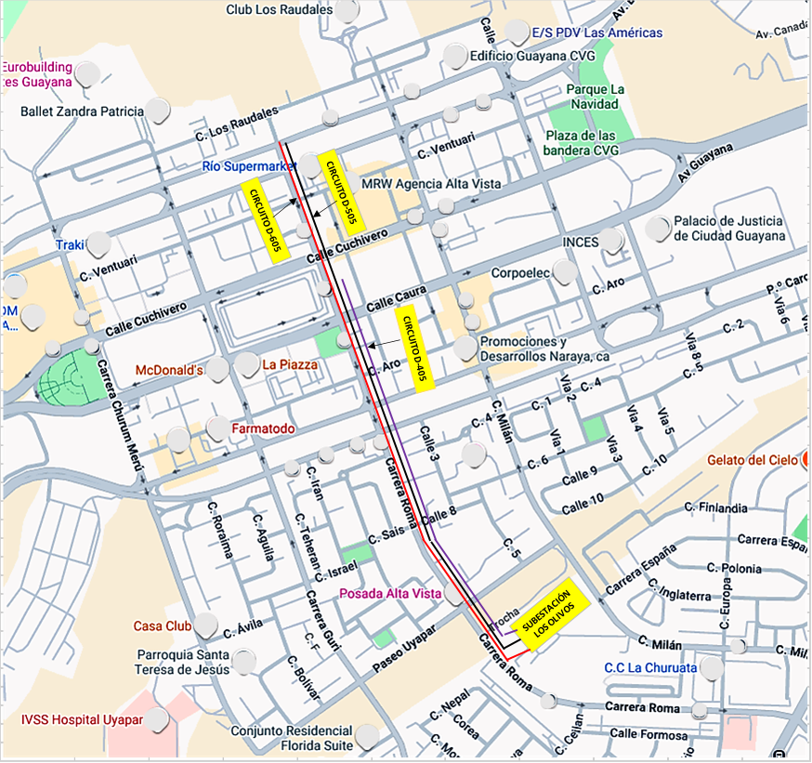
DESCRIPCION DEL PROYECTO
EL PROYECTO CONTEMPLA LA REHABILITACIÓN DEL SERVICIO ELÉCTRICO DE LOS CIRCUITOS D-405, D-505 Y D-605 DE LA S/E LOS OLIVOS, ACTUALMENTE INOPERATIVOS POR OBSOLESCENCIA. ESTA REHABILITACIÓN SE EJECUTARÁ MEDIANTE LA RECONSTRUCCIÓN Y SUSTITUCIÓN INTEGRAL DE ESTOS TRES CIRCUITOS SUBTERRÁNEOS, CON CONDUCTOR 500 MCM, 600 A 15 KV, CON TODOS LOS EQUIPOS Y ACCESORIOS NECESARIOS PARA OPERAR EN UNA TENSIÓN DE 13,8 KV. LA INSTALACIÓN SE REALIZARÁ APROVECHANDO LAS BANCADAS Y SÓTANOS EXISTENTES.
ALCANCE DEL PROYECTO
PRINCIPALES ACCIONES A EJECUTAR: 1.- ACONDICIONAMIENTO DE BANCADAS Y SÓTANOS EXISTENTES. 2.- RETIRO DE CONDUCTORES DAÑADOS DE MEDIA TENSIÓN EXISTENTES EN BANCADAS Y SÓTANOS. 3.- SUSTITUCIÓN DE LOS CONDUCTORES DAÑADOS POR OTROS DE MAYOR CAPACIDAD. 4.- SUMINISTRO E INSTALACIÓN DE INTERRUPTORES DE 2 Y 5 VÍAS. 5.- SUMINISTRO Y COLOCACIÓN DE CONEXIONES PREMOLDEADOS Y PROTECCIONES.
IMPACTO PARA EL SEN
LA REHABILITACIÓN DE LOS CIRCUITOS 4, 5 Y 6 ES IMPRESCINDIBLE PARA: 1- RESTABLECER LA CONFIABILIDAD DEL SUMINISTRO ELÉCTRICO, REDUCIENDO EL RIESGO DE INTERRUPCIONES Y COLAPSO DE LA RED. 2- RECUPERAR LA CAPACIDAD DE CARGA Y OPTIMIZAR SU DISTRIBUCIÓN, EVITANDO LA SOBRECARGA DE LOS CIRCUITO D-905 Y D-205. 3- CUMPLIR CON LAS NORMATIVAS VIGENTES DE CALIDAD Y OPERACIÓN ASEGURANDO EL CORRECTO DESEMPEÑO DEL SISTEMA ELÉCTRICO EN EL ÁREA DE INFLUENCIA.
NÙMERO DE FAMILIAS BENEFICIADAS
5,626
PERIODO DE EJECUCIÓN | LAPSO DE EJECUCION (EN MESES) | INICIO | FIN
 | 4 | 2026-04-03 | 2026-07-30
MONTO DE INVERSION ($) | 4,990,044.50 | FUENTE DE FINANCIAMIENTO |  | 2025 | 2026 | 2027 | 2028 | 2029 | 2030 | 2031
 |  |  |  |  | X
OBSERVACIONES
ESTE PROYECTO ES PRIORITARIO. YA QUE EL CIRCUITO D-905, ACTUALMENTE ES EL ÚNICO ALIMENTADOR QUE VA POR LA TRONCAL PRINCIPAL RECORRIENDO LA PARTE CENTRAL HACIA LA ZONA DE ALTA VISTA NORTE, Y ESTE PRESENTA ALTOS ÍNDICES DE FALLA. ESTA CRÍTICA SITUACIÓN HA PROVOCADO REITERADAS TRANSFERENCIAS OPERATIVAS DE CARGA, INICIALMENTE AL CIRCUITO D-205 DE LA MISMA SUBESTACIÓN, EL CUAL NO SOPORTÓ LA CARGA. DICHA SATURACIÓN GENERÓ UNA TRANSFERENCIA SUBSECUENTE AL CIRCUITO D-705 (S/E UNARE), EL CUAL EXPERIMENTA FALLAS RECURRENTES COMPROMETIENDO LA ESTABILIDAD DE LA RED QUE INVOLUCRA LA TRONCAL CENTRAL.

FICHA PROYECTO Nº 02
PRTSEN 2025-2031
PRT-ESTADO-NNN
PRT-BOLIVAR-2
ESTADO | MUNICIPIO | DIRECCION |  | SITUACION ACTUAL DEL PROYECTO | FASE DEL PROYECTO | TIPO DE INSTALACIÓN | NOMBRE DE LA INSTALACIÓN | NIVEL DE TENSIÓN | UNIDAD DE MEDIDA ( MVA, MW, km) | CAPACIDAD KM o MVAR
BOLIVAR | CARONI | SALIDA SUBESATCIÓN LOS OLIVOS CON LA CALLE ROMA HASTA LA AVENIDA ATLÁNTICO |  | CON INGENIERIA DE DETALLE | POR EJECUTAR | CIRCUITO | CIRCUITO D-805 SUBESTACIÓN LOS OLIVOS | 13.8 | KM | 1.8
NOMBRE DEL PROYECTO |  |  |  | FOTOGRAFIA
REHABILITACIÓN AL CIRCUITO D-805 DE LA SUBESTACIÓN LOS OLIVOS |  |  |  | 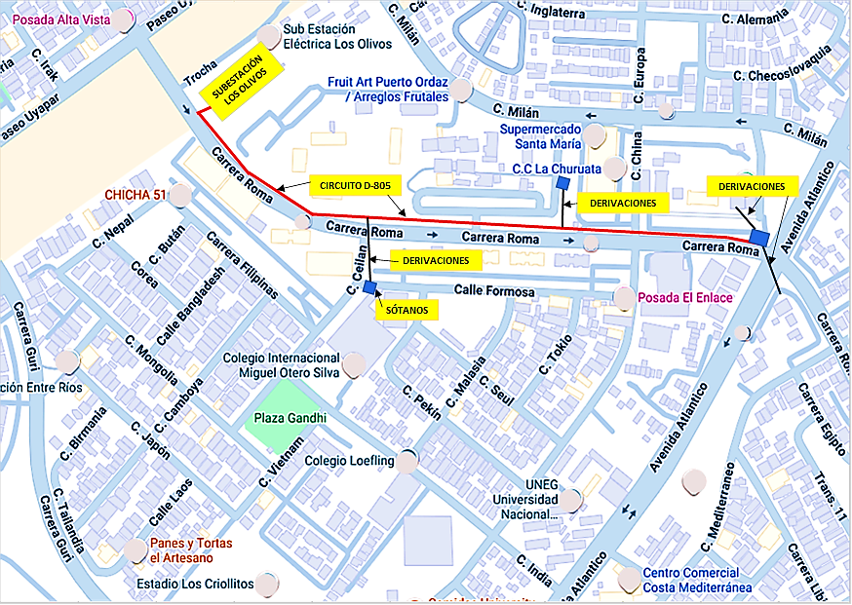
DESCRIPCION DEL PROYECTO
EL PROYECTO CONTEMPLA LA REHABILITACIÓN DE LA TRONCAL PRINCIPAL DE ESTE CIRCUITO, ACTUALMENTE FUERA DE SERVICIO DEBIDO AL DAÑO Y OBSOLESCENCIA DEL CONDUCTOR ORIGINAL. ESTA INTERVENCIÓN SE EJECUTARÁ MEDIANTE LA CONSTRUCCIÓN DE UNA NUEVA LÍNEA SUBTERRÁNEA DE MEDIA TENSIÓN (13,8 KV), CON LA INSTALACIÓN DE CONDUCTOR DE 500 MCM PARA SUSTITUIR INTEGRALMENTE LA LÍNEA.
ALCANCE DEL PROYECTO
PRINCIPALES ACCIONES A EJECUTAR: 1.- RETIRO DE CABLEADO DENTRO DE LOS DUCTOS DE LA BANCADA, SÓTANOS Y ESCOMBROS. 2.- LIMPIEZA Y ACONDICIONAMIENTO DE SÓTANOS DE DERIVACIÓN E INTERCONEXIÓN Y SUS ALREDEDORES. 3.- CONSTRUCCIÓN DE LÍNEA SUBTERRÁNEA DE MEDIA TENSIÓN EN 13,8 KV. 4,- SUMINISTRO Y COLOCACIÓN DE CONDUCTOR DE 500 MCM. 5.- SUMINISTRO Y COLOCACIÓN DE INTERRUPTOR DE CINCO VÍAS. 6.- COLOCACIÓN DE EMPALMES CON MATERIALES PREMOLDEADOS. 7.- CAMBIO DE CONDUCTOR Nº 2 POR 2/0 EN LAS DERIVACIONES.
IMPACTO PARA EL SEN
LA EJECUCIÓN DE ESTE PROYECTO TENDRÁ UN IMPACTO DIRECTO Y POSITIVO EN LA CONFIABILIDAD Y CALIDAD DEL SERVICIO DEL SISTEMA ELÉCTRICO NACIONAL. LA MODERNIZACIÓN PERMITIRÁ MITIGAR EL DESGASTE SIGNIFICATIVO EN LOS COMPONENTES CRÍTICOS, REDUCIENDO EL RIESGO DE FALLAS Y DE INTERRUPCIONES NO PROGRAMADAS. ASIMISMO, OPTIMIZARÁ EL RENDIMIENTO TÉCNICO DE LA RED DE DISTRIBUCIÓN, ASEGURANDO EL ESTRICTO CUMPLIMIENTO DE LAS NORMATIVAS VIGENTES EN MATERIA DE CALIDAD Y DISTRIBUCIÓN ELÉCTRICA.
NÙMERO DE FAMILIAS BENEFICIADAS
2,500
PERIODO DE EJECUCIÓN | LAPSO DE EJECUCION (EN MESES) | INICIO | FIN
 | 2 | 2026-08-01 | 2026-09-30
MONTO DE INVERSION ($) | 428,297.01 | FUENTE DE FINANCIAMIENTO |  | 2025 | 2026 | 2027 | 2028 | 2029 | 2030 | 2031
 |  |  |  |  | X
OBSERVACIONES
INTERVENCIÓN PRIORITARIA. LA CONSTRUCCIÓN DEL NUEVO CIRCUITO D-805 ES CRÍTICA PARA ASUMIR LA CARGA QUE ACTUALMENTE EXCEDE LA CAPACIDAD DE DISEÑO EN EL SECTOR CENTRAL. ESTO PERMITIRÁ LA DESCARGA OPERATIVA DEL CIRCUITO D-105, RESTABLECIENDO SU CAPACIDAD NOMINAL Y MITIGANDO EL RIESGO DE FALLA POR SOBRECARGA EN LA RED DE DISTRIBUCIÓN.

FICHA PROYECTO Nº 03
PRTSEN 2025-2031
PRT-ESTADO-NNN
PRT-BOLIVAR-3
ESTADO | MUNICIPIO | DIRECCION |  | SITUACION ACTUAL DEL PROYECTO | FASE DEL PROYECTO | TIPO DE INSTALACIÓN | NOMBRE DE LA INSTALACIÓN | NIVEL DE TENSIÓN | UNIDAD DE MEDIDA ( MVA, MW, km) | CAPACIDAD KM o MVAR
BOLIVAR | CARONI | CENTRO DE DIÁLISIS UNINEF, CARRERAS GUASIPATI CON EL CALLAO, PUERTO ORDAZ, PARROQUIA CACHAMAY. |  | CON INGENIERIA DE DETALLE | POR EJECUTAR | CIRCUITO | CIRCUITOS D-405 Y EL D-1005. SUBESTACIÓN ORDAZ | 13.8 | KM | 0.226
NOMBRE DEL PROYECTO |  |  |  | FOTOGRAFIA
CONSTRUCCIÓN DE UN TRAMO DE LÍNEA PARA EL SUMINISTRO ELÉCTRICO AL CENTRO DE DIÁLISIS UNINEF, UBICADO EN PUERTO ORDAZ |  |  |  | 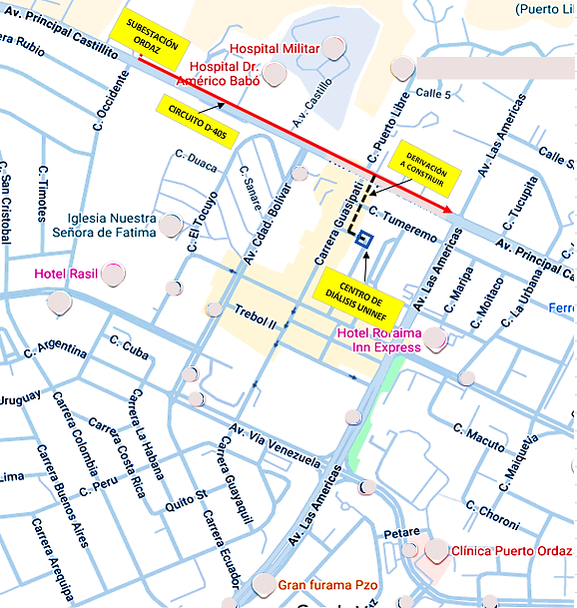
DESCRIPCION DEL PROYECTO
PROYECTO DE EXTENSIÓN DE LA RED DE DISTRIBUCIÓN PARA GARANTIZAR LA CONFIABILIDAD DEL SERVICIO AL CENTRO DE DIÁLISIS UNINEF. CONSISTE EN LA CONSTRUCCIÓN DE UN NUEVO TRAMO DE LÍNEA AÉREA EN MEDIA TENSIÓN (13,8 KV) QUE SE DERIVARÁ DESDE EL CIRCUITO D-405, CON UNA LONGITUD APROX. DE 0,226 KM Y CON CONDUCTOR ARVIDAL 4/0, RECORRERÁ LA AVENIDA PRINCIPAL DE CASTILLITO HASTA FINALIZAR EN UNA ESTRUCTURA DOBLE NUEVA JUNTO A LA CASETA DE TRANSFORMACIÓN DEL CENTRO DE DIÁLISIS.
ALCANCE DEL PROYECTO
PRINCIPALES ACCIONES A EJECUTAR: 1.- CONSTRUCCIÓN DE UN TRAMO DE LÍNEA (226 M./FASE) AÉREA EN MEDIA TENSIÓN. 2.-INSTALACIÓN DE POSTE (01) PARA MEDIA TENSIÓN. 3.-COLOCACIÓN DE ESTRUCTURAS (03) EN MEDIA TENSIÓN. 4.- EMPALME DE SUBTERRÁNEO A AÉREO. 5.-INSTALACIÓN DE CORTA CORRIENTE, PARARRAYOS Y AISLADORES. 6.-IMPLEMENTACIÓN DE TODO EL HERRAJE REQUERIDO PARA ESTOS MONTAJES.
IMPACTO PARA EL SEN
EL PROYECTO TIENE UN ALTO IMPACTO SOCIAL Y ESTRATÉGICO AL GARANTIZAR EL SUMINISTRO ELÉCTRICO CONFIABLE Y EFECTIVO AL CENTRO DE DIÁLISIS UNINEF, QUIENES OFRECEN EL SERVICIO DE DIÁLISIS A LOS ENFERMOS RENALES DE LA CIUDAD. ESTA ACCIÓN ASEGURA LA CONTINUIDAD DE UN SERVICIO VITAL DE SALUD PARA CIUDAD GUAYANA Y ZONAS ALEDAÑAS, MINIMIZANDO EL RIESGO OPERATIVO Y CUMPLIENDO CON LA OBLIGACIÓN SOCIAL DEL SEN.
NÙMERO DE FAMILIAS BENEFICIADAS
192,000
PERIODO DE EJECUCIÓN | LAPSO DE EJECUCION (EN MESES) | INICIO | FIN
 | 1 | 2026-02-01 | 2026-02-28
MONTO DE INVERSION ($) | 44,963.48 | FUENTE DE FINANCIAMIENTO |  | 2025 | 2026 | 2027 | 2028 | 2029 | 2030 | 2031
 |  |  |  |  | X
OBSERVACIONES
ESTE SE PROYECTO SE REALIZÓ CON CARÁCTER DE EMERGENCIA, DEBIDO A LA ALTA VULNERABILIDAD OPERATIVA DEL CENTRO DE DIÁLISIS. LA FALLA DEL CIRCUITO D-105 PROVOCABA LA INTERRUPCIÓN INMEDIATA Y TOTAL DEL SUMINISTRO DE ENERGÍA ELÉCTRICA, POR LO QUE EL PROYECTO FUE PRIORIZADO PARA MITIGAR EL RIESGO SOCIAL Y GARANTIZAR LA CONTINUIDAD OPERATIVA.

FICHA PROYECTO Nº 04
PRTSEN 2025-2031
PRT-ESTADO-NNN
PRT-BOLIVAR-4
ESTADO | MUNICIPIO | DIRECCION |  | SITUACION ACTUAL DEL PROYECTO | FASE DEL PROYECTO | TIPO DE INSTALACIÓN | NOMBRE DE LA INSTALACIÓN | NIVEL DE TENSIÓN | UNIDAD DE MEDIDA ( MVA, MW, km) | CAPACIDAD KM o MVAR
BOLIVAR | CARONI | AVENIDA PRINCIPAL DE CASTILLITO Y SU INTERSECCIÓN CON LA AVENIDA LAS ÁMERICAS, PUERTO ORDAZ, PARROQUIA CACHAMAY. |  | CON INGENIERIA DE DETALLE | POR EJECUTAR | CIRCUITO | CIRCUITOS D-905 Y EL D-1105 SUBESTACIÓN ORDAZ | 13.8 | KM | 0.247
NOMBRE DEL PROYECTO |  |  |  | FOTOGRAFIA
MEJORAS DE LOS CIRCUITOS D-905 Y D-1105, TRAMO SUBTERRÁNEO A LA SALIDA DE LA SUBESTACIÓN ORDAZ Y EN LA INTERSECCIÓN DE LAS AVENIDAS CASTILLITO CON LAS ÁMERICAS, PUERTO ORDAZ |  |  |  | 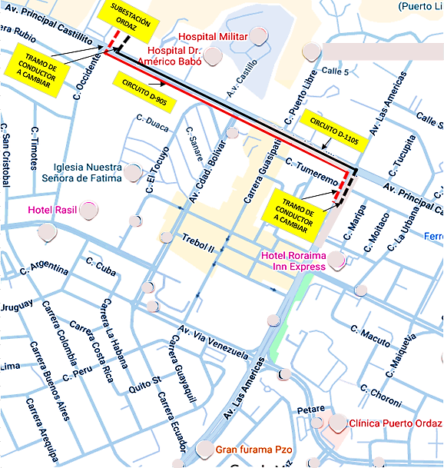
DESCRIPCION DEL PROYECTO
REHABILITACIÓN DE LOS CIRCUITOS D-905 Y D-1105 MEDIANTE UNA ADECUACIÓN OPERACIONAL. ESTA INTERVENCIÓN BUSCA ELIMINAR UN PUNTO CRÍTICO DE FALLA SUBTERRÁNEO, SUSTITUYENDO 740 METROS DE CONDUCTOR 500 KCMIL. LA ADECUACIÓN IMPLICA LA MODIFICACIÓN DE LA RUTA A UN TRAZADO MIXTO (SUBTERRÁNEO-AÉREO-SUBTERRÁNEO), INICIANDO DESDE LA BANCADA DE LA SUBESTACIÓN Y FINALIZANDO EN LA INTERSECCIÓN DE LAS AVENIDAS CASTILLITO CON LAS AMÉRICAS.
ALCANCE DEL PROYECTO
PRINCIPALES ACCIONES A EJECUTAR: 1.- SUSTITUCIÓN DE 740 MTS CONDUCTOR 500 Kcmil. 2.- COLOCACIÓN DE DOCE (12) COPAS TIPO EXTERIOR. 3.- INSTALACIÓN DE SEIS (06) COPAS TIPO INTERIOR. 4.-INSTALACIÓN DE DOCE (12) SECCIONADORES MONOPOLARES. 5.- INSTALACIÓN DE DOCE (12) PARARRAYOS.
IMPACTO PARA EL SEN
LA EJECUCIÓN DE ESTE PROYECTO TENDRÁ UN IMPACTO DIRECTO EN LA MITIGACIÓN DEL DESGASTE DE LA INFRAESTRUCTURA SUBTERRÁNEA Y LA REDUCCIÓN DEL RIESGO DE FALLAS CRÍTICAS. ESTA MODERNIZACIÓN RESTABLECERÁ LA CONFIABILIDAD OPERATIVA DE LOS CIRCUITOS D-905 Y D-1105, OPTIMIZANDO EL RENDIMIENTO DE LA RED DE DISTRIBUCIÓN EN EL ÁREA DE INFLUENCIA.
NÙMERO DE FAMILIAS BENEFICIADAS
2,500
PERIODO DE EJECUCIÓN | LAPSO DE EJECUCION (EN MESES) | INICIO | FIN
 | 1 | 2026-05-01 | 2026-05-30
MONTO DE INVERSION ($) | 169,995.00 | FUENTE DE FINANCIAMIENTO |  | 2025 | 2026 | 2027 | 2028 | 2029 | 2030 | 2031
 |  |  |  |  | X
OBSERVACIONES
LA SUSTITUCIÓN DEL CONDUCTOR EN ESTOS TRAMOS ES FUNDAMENTAL PARA ELIMINAR PUNTOS DE ALTÍSIMA VULNERABILIDAD OPERACIONAL EN AMBOS CIRCUITOS (D-905 Y D-1105). LA INVERSIÓN EN ESTA RECONFIGURACIÓN GARANTIZARÁ UN SUMINISTRO ELÉCTRICO DE ENERGÍA DE MANERA CONTINUA Y CONFIABLE A LAS CARGAS ASOCIADAS A ESTOS ALIMENTADORES, MINIMIZANDO EL RIESGO DE FALLAS POR OBSOLESCENCIA.

FICHA PROYECTO Nº 05
PRTSEN 2025-2031
PRT-ESTADO-NNN
PRT-BOLIVAR-5
ESTADO | MUNICIPIO | DIRECCION |  | SITUACION ACTUAL DEL PROYECTO | FASE DEL PROYECTO | TIPO DE INSTALACIÓN | NOMBRE DE LA INSTALACIÓN | NIVEL DE TENSIÓN | UNIDAD DE MEDIDA ( MVA, MW, km) | CAPACIDAD KM o MVAR
BOLIVAR | CARONI | AVENIDA PRINCIPAL DE CASTILLITO VÍA CAMBALACHE, PUERTO ORDAZ, PARROQUIA CACHAMAY. |  | CON INGENIERIA DE DETALLE | POR EJECUTAR | CIRCUITO | D-105 DE LA SUBESTACIÓN ORDAZ | 13.8 | KM | 4.256
NOMBRE DEL PROYECTO |  |  |  | FOTOGRAFIA
MEJORAS DEL CIRCUITO D105 ASOCIADO A LA SUBESTACIÓN ORDAZ. |  |  |  | 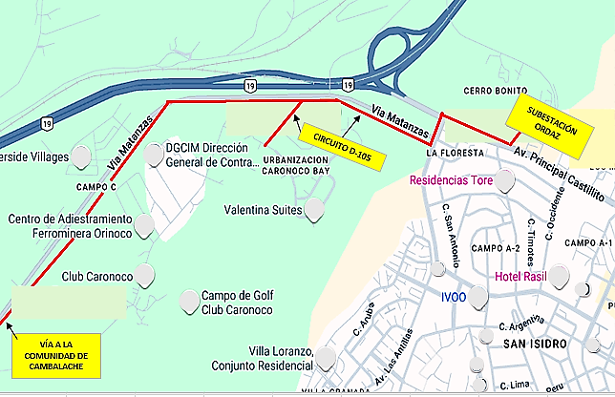
DESCRIPCION DEL PROYECTO
PROYECTO DE REPOTENCIACIÓN Y ADECUACIÓN OPERACIONAL DEL CIRCUITO D-105 DE LA SUBESTACIÓN ORDAZ. LA INTERVENCIÓN CONSISTE EN LA SUSTITUCIÓN DEL CONDUCTOR DE COBRE Nº 6 POR UN CONDUCTOR ARVIDAL 4/0 PARA MITIGAR LA SOBRECARGA Y FALLAS CONTINUAS. ASIMISMO, SE CONSTRUIRÁ UN TRAMO QUE PERMITA LA INTERCONEXIÓN Y RESPALDO ELÉCTRICO ENTRE EL CIRCUITO D-105 Y EL CIRCUITO D-405 DE LA MISMA SUBESTACIÓN.
ALCANCE DEL PROYECTO
PRINCIPALES ACCIONES A EJECUTAR: 1.- SUMINISTRO E INSTALCIÓN DE CONDUCTOR DE MEDIA TENSIÓN 4/0 ARVIDAL 2.- SUMINISTRO Y COLOCACIÓN DE POSTES Y ESTRUCTURAS EN MEDIA TENSIÓN. 3.- SUMINISTRO E INSTALACIÓN DE PARARRAYOS, CORTACORRIENTES Y SECCIONADORES. 4.- SUMINISTRO Y COLOCACIÓN DE TODO EL HERRAJE REQUERIDO PARA ESTE PROYECTO.
IMPACTO PARA EL SEN
LA REPOTENCIACIÓN DEL CIRCUITO D-105 MEDIANTE EL CAMBIO DE CONDUCTOR ELIMINARÁ LA SOBRECARGA Y LOS ALTOS ÍNDICES DE FALLA, GARANTIZANDO UN SUMINISTRO CONFIABLE A SECTORES DE ALTO IMPACTO POBLACIONAL COMO CAMBALACHE. ADICIONALMENTE, LA INTERSECCIÓN CON EL CIRCUITO D-405 PERMITIRÁ DISPONER DE UN RESPALDO OPERACIONAL PARA ASEGURAR LA CONTINUIDAD ELÉCTRICA EN EL SECTOR CLUB CARONOCO, VITAL PARA EVENTOS DEL GOBIERNO REGIONAL. (COMO LA EXPO METAL) .
NÙMERO DE FAMILIAS BENEFICIADAS
1,800
PERIODO DE EJECUCIÓN | LAPSO DE EJECUCION (EN MESES) | INICIO | FIN
 | 2 | 2026-07-01 | 2026-08-30
MONTO DE INVERSION ($) | 144,199.06 | FUENTE DE FINANCIAMIENTO |  | 2025 | 2026 | 2027 | 2028 | 2029 | 2030 | 2031
 |  |  |  |  | X
OBSERVACIONES
EL CIRCUITO D-105 SE ENCUENTRA CRÍTICAMENTE SOBRECARGADO DEBIDO A QUE EL CONDUCTOR DE COBRE Nº 6 HA ALCANZADO EL FIN DE SU VIDA ÚTIL Y SU CAPACIDAD ES INSUFICIENTE PARA ASUMIR LA DEMANDA ACTUAL. ESTA SITUACIÓN JUSTIFICA LA SUSTITUCIÓN INMEDIATA POR EL CONDUCTOR 4/0 ARVIDAL, PUES LA SOBRECARGA HA AUMENTADO EXPONENCIALMENTE EN SECTORES COMO CAMBALACHE (DE ALTO IMPACTO SOCIAL).

FICHA PROYECTO Nº 06
PRTSEN 2025-2031
PRT-ESTADO-NNN
PRT-BOLIVAR-6
ESTADO | MUNICIPIO | DIRECCION |  | SITUACION ACTUAL DEL PROYECTO | FASE DEL PROYECTO | TIPO DE INSTALACIÓN | NOMBRE DE LA INSTALACIÓN | NIVEL DE TENSIÓN | UNIDAD DE MEDIDA ( MVA, MW, km) | CAPACIDAD KM o MVAR
BOLIVAR | CARONI | AVENIDA GUAYANA, SAN FÉLIX, PARROQUIA GUAIPARO Y AVENIDA CASTILLITO, PARROQUIA CACHAMAY |  | CON INGENIERIA DE DETALLE | POR EJECUTAR | CIRCUITO | CIRCUITO D-105 DE LA S.E. GUAIPARO Y EL D-705 DE LA S.E. ORDAZ | 13.8 | KM | 0.533
NOMBRE DEL PROYECTO |  |  |  | FOTOGRAFIA
MEJORAS DEL CIRCUITO D-105 ASOCIADO A LA SUBESTACIÓN GUAIPARO, PARA LA INTERCONEXIÓN CON EL CIRCUITO D-705 DE LA SUBESTACIÓN ORDAZ. |  |  |  | 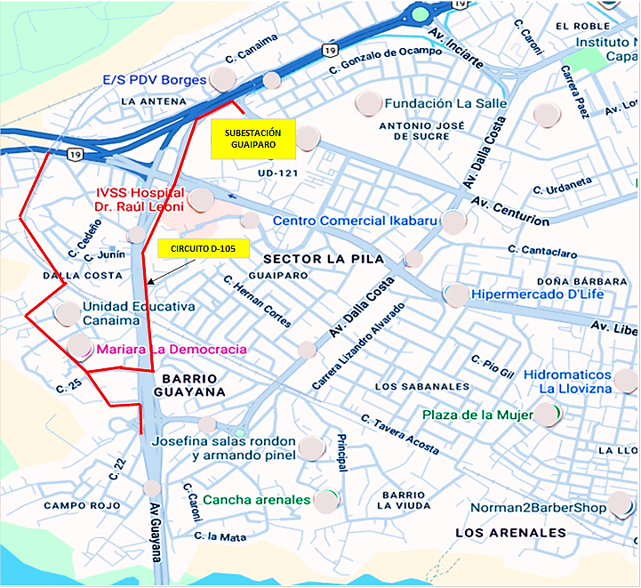
DESCRIPCION DEL PROYECTO
PROYECTO DE REPOTENCIACIÓN Y REHABILITACIÓN DEL CIRCUITO D-105 DE LA SUBESTACIÓN GUAIPARAO. LA INTERVENCIÓN BUSCA ELIMINAR UN PUNTO CRÍTICO OPERACIONAL (EMBUDO) MEDIANTE EL CAMBIO DE 1600 METROS LINEALES DE CONDUCTOR ARVIDAL Nº 2/0 A 4/0. ADICIONALMENTE, SE REEMPLAZARÁN COMPONENTES CRÍTICOS COMO SECCIONADORES, CORTACORRIENTES Y PARARRAYOS DAÑADOS PARA EVITAR FALLAS CONTINUAS EN EL SISTEMA.
ALCANCE DEL PROYECTO
PRINCIPALES ACCIONES A EJECUTAR: 1.- CAMBIO DE CONDUCTOR DE 2/0 A 4/0 ARVIDAL (1600 ml). 2.- COLOCACIÓN DE TRES (03) CORTACORRIENTES, TRES (03) PARARRAYOS Y NUEVE (09) SECCIONADORES. 3.- COLOCACIÓN DE CUATRO (04) POSTES TUBULARES DE ACERO DE 11,28 MTS (37´) . 4.- CAMBIO DE UNA CRUCETA E INSTALACIÓN DE TODO EL HERRAJE REQUERIDO.
IMPACTO PARA EL SEN
LA MODERNIZACIÓN DEL CIRCUITO MITIGARÁ EL DESGASTE OPERACIONAL Y EL RIESGO DE FALLAS CRÍTICAS, RESTABLECIENDO LA CALIDAD Y CONFIABILIDAD DEL SERVICIO EN LA ZONA. ESTA ACCIÓN ES ESENCIAL PARA OPTIMIZAR EL RENDIMIENTO DE LA RED Y CUMPLIR CON LAS NORMATIVAS VIGENTES DE DISTRIBUCIÓN, BENEFICIANDO DIRECTAMENTE A COMUNIDADES EMBLEMÁTICAS COMO BARRIO GUAIPARO Y CAMPO ROJO.
NÙMERO DE FAMILIAS BENEFICIADAS
5,600
PERIODO DE EJECUCIÓN | LAPSO DE EJECUCION (EN MESES) | INICIO | FIN
 | 2 | 2027-07-01 | 2027-08-30
MONTO DE INVERSION ($) | 106,861.25 | FUENTE DE FINANCIAMIENTO |  | 2025 | 2026 | 2027 | 2028 | 2029 | 2030 | 2031
 |  |  |  |  |  | X
OBSERVACIONES
ESTE CIRCUITO ES ESTRATÉGICO, YA QUE LA REPOTENCIACIÓN Y REHABILITACIÓN NO SOLO GARANTIZARÁN EL SUMINISTRO A SU CARGA NATURAL, SINO QUE PERMITIRÁ SERVIR COMO RESPALDO OPERACIONAL PARA CUBRIR LA DEMANDA EN LOS EVENTOS DE GRAN ENVERGADURA QUE SE REALIZAN EN EL CENTRO TOTAL DE ENTRETENIMIENTO (CTE) CACHAMAY.

FICHA PROYECTO Nº 07
PRTSEN 2025-2031
PRT-ESTADO-NNN
PRT-BOLIVAR-7
ESTADO | MUNICIPIO | DIRECCION |  | SITUACION ACTUAL DEL PROYECTO | FASE DEL PROYECTO | TIPO DE INSTALACIÓN | NOMBRE DE LA INSTALACIÓN | NIVEL DE TENSIÓN | UNIDAD DE MEDIDA ( MVA, MW, km) | CAPACIDAD KM o MVAR
BOLIVAR | CARONI | PARROQUIAS GUAIPARO, CACHAMAY Y UNIVERSIDAD |  | CON INGENIERIA DE DETALLE | POR EJECUTAR | CIRCUITO | CIRCUITO D-105 DE GUAIPARO, D-705 DE LA ORDAZ, D-505 DE MACAGUA Y EL D-1405 DE LOS OLIVOS | 13.8 | KM | 0.800
NOMBRE DEL PROYECTO |  |  |  | FOTOGRAFIA
CONSTRUCCIÓN DE UN TRAMO DE LÍNEA AÉREA EN EL CRUCE DEL RÍO CARONÍ PARA LA INTERCONEXIÓN DE CIRCUITOS ASOCIADOS A LA SUBESTACIONES GUAIPARO Y ORDAZ. |  |  |  | 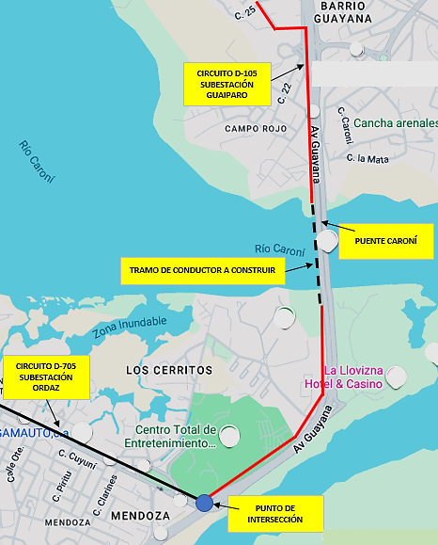
DESCRIPCION DEL PROYECTO
PROYECTO DE ADECUACIÓN OPERACIONAL PARA LA CONFIABILIDAD MEDIANTE LA CONSTRUCCIÓN DE UN TRAMO DE INTERCONEXIÓN ENTRE EL CIRCUITO D-105 (S/E GUAIPARO) Y EL CIRCUITO D-705 (S/E ORDAZ). LA OBRA, CON UNA LONGITUD TOTAL DE 2400 METROS LINEALES DE CONDUCTOR ARVIDAL 4/0 (13,8 KV), PERMITIRÁ TRANSFERIR CARGA Y GARANTIZAR EL SUMINISTRO ELÉCTRICO AL CENTRO TOTAL DE ENTRETENIMIENTO (CTE) CACHAMAY.
ALCANCE DEL PROYECTO
PRINCIPALES ACCIONES A EJECUTAR: 1.- CONSTRUCCIÓN DE UN TRAMO DE LÍNEA EN MEDIA TENSIÓN (13,8 KV) 2,- COLOCACIÓN DE 2400 METROS LÍNEALES DE CONDUCTOR ARVIDAL 4/0 3.- COLOCACIÓN DE DOS (02) POSTE DE MEDIA TENSIÓN DE 11,28 MTS (37´). 4.- COLOCACIÓN DE TRES (03) PARARRAYOS Y TRES (3) SECCIONADORES. 5.- COLOCAR TODO EL HERRAJE QUE CORRESPONDA
IMPACTO PARA EL SEN
LA CONSTRUCCIÓN DE ESTE ENLACE ESTRATÉGICO SOBRE EL PUENTE CARONÍ MEJORA LA MALLA DE DISTRIBUCIÓN Y LA FLEXIBILIDAD OPERACIONAL ENTRE SAN FÉLIX Y PUERTO ORDAZ. ESTA OBRA GARANTIZARÁ EL RESPALDO ELÉCTRICO ENTRE LOS CIRCUITOS D-105 Y D-705, ASEGURANDO LA CONTINUIDAD DEL SUMINISTRO AL COMPLEJO DEL ESTADIO CACHAMAY, SEDE DE EVENTOS COMUNITARIOS, SOCIALES Y DEPORTIVOS ORGANIZADOS POR EL GOBIERNO REGIONAL.
NÙMERO DE FAMILIAS BENEFICIADAS
5,600
PERIODO DE EJECUCIÓN | LAPSO DE EJECUCION (EN MESES) | INICIO | FIN
 | 2 | 2027-10-01 | 2027-11-30
MONTO DE INVERSION ($) | 135,456.25 | FUENTE DE FINANCIAMIENTO |  | 2025 | 2026 | 2027 | 2028 | 2029 | 2030 | 2031
 |  |  |  |  |  | X
OBSERVACIONES
ESTE TRAMO DE INTERCONEXIÓN HA SIDO DISEÑADO EXCLUSIVAMENTE PARA CUMPLIR CON EL OBJETIVO ESTRATÉGICO DE PERMITIR QUE EL CIRCUITO D-105 (GUAIPARO) RESPALDE AL D-705 (ORDAZ), ASEGURANDO LA CONTINUIDAD DEL SUMINISTRO AL CENTRO DE ENTRETENIMIENTO CACHAMAY DURANTE EVENTOS DE ALTA DEMANDA.

FICHA PROYECTO Nº 08
PRTSEN 2025-2031
PRT-ESTADO-NNN
PRT-BOLIVAR-8
ESTADO | MUNICIPIO | DIRECCION |  | SITUACION ACTUAL DEL PROYECTO | FASE DEL PROYECTO | TIPO DE INSTALACIÓN | NOMBRE DE LA INSTALACIÓN | NIVEL DE TENSIÓN | UNIDAD DE MEDIDA ( MVA, MW, km) | CAPACIDAD KM o MVAR
BOLIVAR | CARONI | INTERSECCIÓN AVENIDA LAS AMERICAS CON LA VÍA VENEZUELA, LLEGANDO FRENTE AL COLEGIO DE INGENIERO Y CLÍNICA FAMILIA, SUBE POR LA CALLE PETARE Y LA PAZ, PUERTO ORDAZ, PARROQUIA CACHAMAY. |  | CON INGENIERIA DE DETALLE | POR EJECUTAR | CIRCUITO | CIRCUITO D-905 Y CIRCUITO D-1105 DE LA SUBESTACIÓN ORDAZ | 13.8 | KM | 0.840
NOMBRE DEL PROYECTO |  |  |  | FOTOGRAFIA
MEJORAS DE LOS CIRCUITOS D-905 Y EL D-1105 DESDE LA ISLA DE LA AVENIDA VÍA VENEZUELA HASTA DIAGONAL AL COLEGIO DE INGENIEROS, PUERTO ORDAZ |  |  |  | 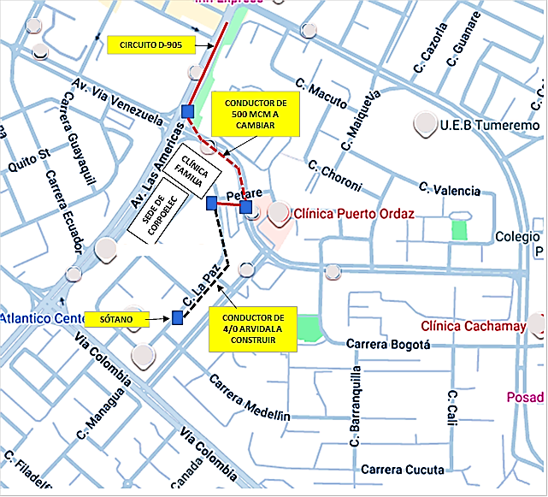
DESCRIPCION DEL PROYECTO
PROYECTO DE REHABILITACIÓN DEL CIRCUITO D-905 MEDIANTE ADECUACIÓN Y MEJORA DE LA FLEXIBILIDAD OPERACIONAL Y DE LA CAPACIDAD DE RESPALDO. LA INTERVENCIÓN CONSISTE EN LA SUSTITUCIÓN DEL TRAMO SUBTERRÁNEO DAÑADO (CONDUCTOR 500 MCM) Y LA MODIFICACIÓN DE LA RUTA A UN TRAZADO MIXTO (SUBTERRÁNEO-AÉREO), DESDE LA AV. LAS AMÉRICAS HASTA LA CALLE LA PAZ. EL ALCANCE FINALIZA CON LA INSTALACIÓN DE UN INTERRUPTOR DE CINCO VÍAS QUE PERMITIRÁ EL ACOPLAMIENTO OPERACIONAL DE LOS CIRCUITOS D-905 Y D-1105 (S/E ORDAZ) CON EL D-1405 (S/E LOS OLIVOS).
ALCANCE DEL PROYECTO
PRINCIPALES ACCIONES A EJECUTAR: 1.- REEMPLAZO DE UN TRAMO DE CONDUCTOR DE 500 MCM. 2.- CONSTRUCCIÓN DE LÍNEA EN MEDIA TENSIÓN CON ARVIDAL 4/0. 3.- COLOCACIÓN DE POSTES Y ESTRUCTURAS EN MEDIA TENSIÓN. 4.- INSTALACIÓN DE CRUCETAS Y HERRAJES. 5.- MONTAJE DE EMPALMES PREMOLDEADOS. 6.- IMPLEMENTACIÓN DE UN INTERRUPTOR DE 5 VÍAS. 7.- LIMPIEZA Y ACONDICIONAMIENTO DE SÓTANOS DE DERIVACIÓN E INTERCONEXIÓN Y SUS ALREDEDORES
IMPACTO PARA EL SEN
ESTE PROYECTO DE MODERNIZACIÓN ES ESENCIAL PARA ELIMINAR EL RIESGO DE FALLAS CRÍTICAS Y OPTIMIZAR EL RENDIMIENTO DE LA RED DE DISTRIBUCIÓN. LA NUEVA INTERCONEXIÓN GARANTIZARÁ LA CONFIABILIDAD DEL SUMINISTRO EN UN ÁREA ESTRATÉGICA QUE ALIMENTA CARGAS CRÍTICAS (CLÍNICAS Y CENTROS COMERCIALES) Y LA SEDE DE CORPOELEC (CSSB). ESTO ASEGURA EL CUMPLIMIENTO DE LAS NORMATIVAS VIGENTES Y MEJORA DIRECTAMENTE LA CALIDAD DEL SERVICIO EN DENSAS ZONAS RESIDENCIALES.
NÙMERO DE FAMILIAS BENEFICIADAS
2,362
PERIODO DE EJECUCIÓN | LAPSO DE EJECUCION (EN MESES) | INICIO | FIN
 | 2 | 2027-02-01 | 2027-03-30
MONTO DE INVERSION ($) | 389,409.39 | FUENTE DE FINANCIAMIENTO |  | 2025 | 2026 | 2027 | 2028 | 2029 | 2030 | 2031
 |  |  |  |  |  | X
OBSERVACIONES
EL CAMBIO DEL CONDUCTOR DE 500 MCM ES CRÍTICO PARA RESTAURAR LA CONTINUIDAD OPERATIVA DEL CIRCUITO D-905. ACTUALMENTE, EL RESPALDO DEPENDE EXCLUSIVAMENTE DEL CIRCUITO D-1405 (S/E LOS OLIVOS), EL CUAL SE ENCUENTRA SOBRECARGADO Y CUYO LARGO RECORRIDO AUMENTA EL RIESGO OPERACIONAL DEL SISTEMA. LA INSTALACIÓN DEL INTERRUPTOR DE 5 VÍAS MITIGA ESTA SOBRECARGA Y MEJORA LA FLEXIBILIDAD OPERACIONAL Y LA CAPACIDAD DE RESPALDO.

FICHA PROYECTO Nº 09
PRTSEN 2025-2031
PRT-ESTADO-NNN
PRT-BOLIVAR-9
ESTADO | MUNICIPIO | DIRECCION |  | SITUACION ACTUAL DEL PROYECTO | FASE DEL PROYECTO | TIPO DE INSTALACIÓN | NOMBRE DE LA INSTALACIÓN | NIVEL DE TENSIÓN | UNIDAD DE MEDIDA ( MVA, MW, km) | CAPACIDAD KM o MVAR
BOLIVAR | CARONI | INTERSECCIÓN DE LA ISLA DE LA AVENIDA CIUDAD BOLÍVAR CON CARRERA UPATA, RECORRIENDO LA CALLE EL TOCUYO, PUERTO ORDAZ, PARROQUIA CACHAMAY. |  | CON INGENIERIA DE DETALLE | POR EJECUTAR | CIRCUITO | CIRCUITO D-405 Y EL D-1005 DE LA SUBESTACIÓN ORDAZ | 13.8 | KM | 0.600
NOMBRE DEL PROYECTO |  |  |  | FOTOGRAFIA
MEJORAS DEL CIRCUITO D-405 SUBTERRÁNEO CON EL CIRCUITO D-1005 ASOCIADO A LA SUBESTACIÓN ORDAZ. |  |  |  | 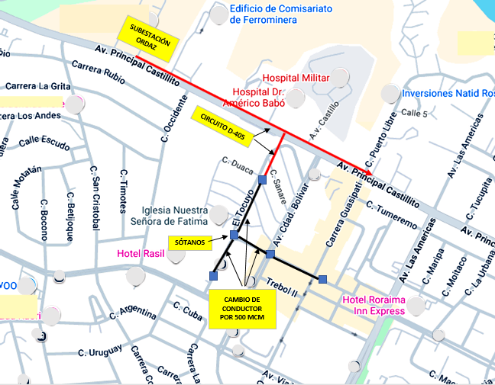
DESCRIPCION DEL PROYECTO
PROYECTO DE ADECUACIÓN OPERACIONAL Y REPOTENCIACIÓN DEL CIRCUITO D-1005 (SUBTERRÁNEO). EL OBJETIVO ES ELIMINAR LOS DAÑOS Y LA SOBRECARGA CRÍTICA MEDIANTE EL AUMENTO DE LA CAPACIDAD DE 250 MCM A 500 MCM. LA INTERVENCIÓN INCLUYE LA NORMALIZACIÓN Y ADECUACIÓN DE LA INTERCONEXIÓN ENTRE LOS CIRCUITOS D-405 Y D-1005, ASÍ COMO LA INSTALACIÓN DE UN INTERRUPTOR DE 5 VÍAS PARA OPTIMIZAR LA GESTIÓN OPERATIVA DE LA CARGA.
ALCANCE DEL PROYECTO
PRINCIPALES ACCIONES A EJECUTAR: 1.- MEJORAR LA LLEGADA DEL CIRCUITO D-405 DE AÉREO A SUBTERRÁNEO. 2.- CAMBIO DE CONDUCTOR A 500 MCM. 3.- COLOCACIÓN DE EMPALMES CON MATERIALES PREMOLDEADOS. 4.- INSTALACIÓN DE INTERRUPTOR DE 5 VÍAS. 5.- LIMPIEZA Y ACONDICIONAMIENTO DE SÓTANOS DE DERIVACIÓN Y SUS ALREDEDORES E INTERCONEXIÓN CON OTROS CIRCUITOS.
IMPACTO PARA EL SEN
LA MODERNIZACIÓN DEL CIRCUITO D-1005 ES ESENCIAL PARA PREVENIR INTERRUPCIONES, RESTABLECER LA CALIDAD DEL SERVICIO Y OPTIMIZAR EL RENDIMIENTO DE LA RED EN EL CASCO CENTRAL DE PUERTO ORDAZ. ESTO GARANTIZA LA CONTINUIDAD OPERATIVA ASEGURANDO EL CUMPLIMIENTO DE LAS NORMATIVAS VIGENTES Y LA ESTABILIDAD DE UN ÁREA DE ALTA DENSIDAD POBLACIONAL Y COMERCIAL.
NÙMERO DE FAMILIAS BENEFICIADAS
4,200
PERIODO DE EJECUCIÓN | LAPSO DE EJECUCION (EN MESES) | INICIO | FIN
 | 2 | 2027-05-01 | 2027-06-30
MONTO DE INVERSION ($) | 428,297.01 | FUENTE DE FINANCIAMIENTO |  | 2025 | 2026 | 2027 | 2028 | 2029 | 2030 | 2031
 |  |  |  |  |  | X
OBSERVACIONES
EL CAMBIO DE CONDUCTOR POR DETERIORO Y EL AUMENTO DE CAPACIDAD (250 A 500 MCM) SON NECESARIOS PARA MITIGAR LA SOBRECARGA CRÍTICA DEL D-1005. LA INSTALACIÓN DEL INTERRUPTOR DE 5 VÍAS PERMITIRÁ LA GESTIÓN OPERACIONAL EFECTIVA DE LA CARGA Y EL RESPALDO DEL CIRCUITO MEDIANTE EL D-405, AUMENTANDO SIGNIFICATIVAMENTE LA CONFIABILIDAD DEL SUMINISTRO EN EL CASCO CENTRAL

FICHA PROYECTO Nº 10
PRTSEN 2025-2031
PRT-ESTADO-NNN
PRT-BOLIVAR-10
ESTADO | MUNICIPIO | DIRECCION |  | SITUACION ACTUAL DEL PROYECTO | FASE DEL PROYECTO | TIPO DE INSTALACIÓN | NOMBRE DE LA INSTALACIÓN | NIVEL DE TENSIÓN | UNIDAD DE MEDIDA ( MVA, MW, km) | CAPACIDAD KM o MVAR
BOLIVAR | CARONI | DIAGONAL AL HOTEL RASIL, FRENTE A CIUDAD MINEROS, PUERTO ORDAZ, PARROQUIA CACHAMAY. |  | CON INGENIERIA DE DETALLE | POR EJECUTAR | CIRCUITO | CIRCUITO D-305 Y EL D-1205 DE LA SUBESTACIÓN ORDAZ | 13.8 | KM | 0.100
NOMBRE DEL PROYECTO |  |  |  | FOTOGRAFIA
CONSTRUCCIÓN DE UN TRAMO DE LÍNEA PARA LA INTERCONEXIÓN DEL CIRCUITO D-305 CON EL CIRCUITO D-1205, PERTENECIENTES A LA SUBESTACIÓN ORDAZ. |  |  |  | 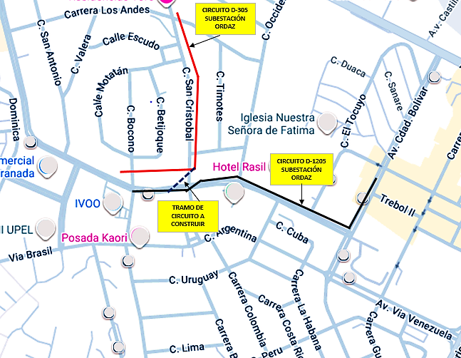
DESCRIPCION DEL PROYECTO
PROYECTO DE ADECUACIÓN OPERACIONAL PARA LA CONFIABILIDAD. CONSISTE EN LA CONSTRUCCIÓN DE UN TRAMO DE LÍNEA AÉREA CON CONDUCTOR ARVIDAL 4/0 PARA INTERCONECTAR LOS CIRCUITOS D-305 Y D-1205 DE LA SUBESTACIÓN ORDAZ. LA OBRA PERMITE DISPONER DEL RESPALDO OPERACIONAL DEL CIRCUITO D-1205 PARA MITIGAR LAS FALLAS Y SOBRECARGAS QUE ACTUALMENTE PRESENTA EL CIRCUITO D-305.
ALCANCE DEL PROYECTO
PRINCIPALES ACCIONES A EJECUTAR: 1.- CONSTRUCCIÓN DE UN TRAMO DE LÍNEA ÁEREA EN MEDIA TENSIÓN CON CONDUCTOR ARVIDAL 4/0. 2.- COLOCACIÓN DE UNA (1) ESTRUCTURA DE MEDIA TENSIÓN. 3.- COLOCACIÓN DE PARARRAYOS Y CORTACORRIENTES. 4.- COLOCACIÓN DE TODO EL HERRAJE CORRESPONDIENTE
IMPACTO PARA EL SEN
ESTE PROYECTO ES ESENCIAL PARA PREVENIR INTERRUPCIONES Y OPTIMIZAR EL RENDIMIENTO DE LA RED DE DISTRIBUCIÓN EN EL ÁREA DE INFLUENCIA. LA INTERCONEXIÓN MEJORA LA FLEXIBILIDAD OPERACIONAL Y MITIGA EL RIESGO DE FALLAS CRÍTICAS ASOCIADO A LAS SOBRECARGAS DEL CIRCUITO D-305, CONTRIBUYENDO A LA CONFIABILIDAD Y AL CUMPLIMIENTO DE LAS NORMATIVAS VIGENTES.
NÙMERO DE FAMILIAS BENEFICIADAS
5,560
PERIODO DE EJECUCIÓN | LAPSO DE EJECUCION (EN MESES) | INICIO | FIN
 | 1 | 2028-02-01 | 2028-02-28
MONTO DE INVERSION ($) | 17,890.64 | FUENTE DE FINANCIAMIENTO |  | 2025 | 2026 | 2027 | 2028 | 2029 | 2030 | 2031
 |  |  |  |  |  |  | X
OBSERVACIONES
ESTA INTERVENCIÓN FUE PRIORIZADA DEBIDO A QUE EL CIRCUITO D-305 PRESENTA FALLAS Y SOBRECARGAS CONTINUAS QUE COMPROMETEN EL SUMINISTRO EN EL SECTOR. POR LO TANTO, LA CONSTRUCCIÓN DE ESTE ENLACE ES NECESARIA PARA DISPONER DEL RESPALDO INMEDIATO DEL CIRCUITO D-1205 Y MANTENER LA CONTINUIDAD DEL SERVICIO EN EL ÁREA AFECTADA.

FICHA PROYECTO Nº 11
PRTSEN 2025-2031
PRT-ESTADO-NNN
PRT-BOLIVAR-11
ESTADO | MUNICIPIO | DIRECCION |  | SITUACION ACTUAL DEL PROYECTO | FASE DEL PROYECTO | TIPO DE INSTALACIÓN | NOMBRE DE LA INSTALACIÓN | NIVEL DE TENSIÓN | UNIDAD DE MEDIDA ( MVA, MW, km) | CAPACIDAD KM o MVAR
BOLIVAR | CARONI | AVENIDA PRINCIPAL DE CASTILLITO, PUERTO ORDAZ, PARROQUIA CACHAMAY. |  | CON INGENIERIA DE DETALLE | POR EJECUTAR | CIRCUITO | CIRCUITO D-705 SUBESTACIÓN ORDAZ | 13.8 | KM | 1.00
NOMBRE DEL PROYECTO |  |  |  | FOTOGRAFIA
SUSTITUCIÓN DE EQUIPOS DE PROTECCION PARA MEJORAR EL CIRCUITO D-705, ASOCIADO A LA SUBESTACIÓN ORDAZ. |  |  |  | 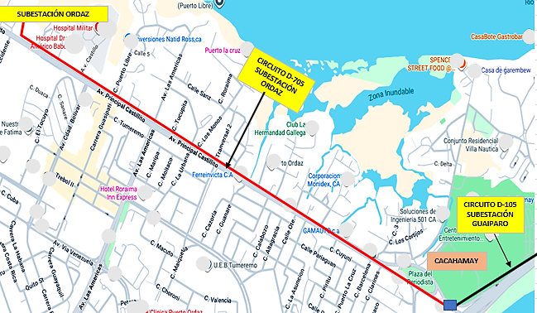
DESCRIPCION DEL PROYECTO
PROYECTO DE REHABILITACIÓN DE COMPONENTES DE PROTECCIÓN Y CONTROL DEL CIRCUITO D-705 (S/E ORDAZ). LA INTERVENCIÓN CONSISTE EN EL CAMBIO Y SUSTITUCIÓN DE SECCIONADORES, CORTACORRIENTES Y PARARRAYOS DAÑADOS. ASIMISMO, SE REALIZARÁ LA INSTALACIÓN Y OPTIMIZACIÓN DE LAS PUESTAS A TIERRA CORRESPONDIENTES PARA EVITAR LAS FALLAS RECURRENTES EN EL SISTEMA.
ALCANCE DEL PROYECTO
PRINCIPALES ACCIONES A EJECUTAR: 1.- COLOCACIÓN DE PARARRAYOS, CORTACORRIENTES Y TODO EL HERRAJE NECESARIO PARA OPTIMIZAR EL CIRCUITO
IMPACTO PARA EL SEN
ESTA REHABILITACIÓN ES ESENCIAL PARA ELIMINAR EL DESGASTE OPERACIONAL EN LOS COMPONENTES DE PROTECCIÓN Y CONTROL DEL CIRCUITO D-705, PREVINIENDO INTERRUPCIONES Y OPTIMIZANDO EL RENDIMIENTO DE LA RED. LA OBRA ASEGURA LA CONFIABILIDAD DEL SUMINISTRO EN SECTORES CRÍTICOS, INCLUYENDO EL CENTRO TOTAL DE ENTRETENIMIENTO (CTE) CACHAMAY, CUMPLIENDO CON LAS NORMATIVAS VIGENTES DE CALIDAD Y CONTINUIDAD.
NÙMERO DE FAMILIAS BENEFICIADAS
2,362
PERIODO DE EJECUCIÓN | LAPSO DE EJECUCION (EN MESES) | INICIO | FIN
 | 2 | 2027-08-01 | 2027-09-30
MONTO DE INVERSION ($) | 98,181.25 | FUENTE DE FINANCIAMIENTO |  | 2025 | 2026 | 2027 | 2028 | 2029 | 2030 | 2031
 |  |  |  |  |  | X
OBSERVACIONES
EL CIRCUITO D-705 (S/E ORDAZ) ES CONSIDERADO ESTRATÉGICO YA QUE SUMINISTRA CARGA A MÚLTIPLES SECTORES Y AL CENTRO TOTAL DE ENTRETENIMIENTO (CTE) CACHAMAY, UN PUNTO DE ALTA DEMANDA. LAS MEJORAS SON NECESARIAS PARA RESTABLECER LA CONFIABILIDAD Y EVITAR LAS FALLAS RECURRENTES EN LA ALIMENTACIÓN DE ESTA CARGA DE ALTO PERFIL PÚBLICO.

FICHA PROYECTO Nº 12)
PRTSEN 2025-2031
PRT-ESTADO-NNN
PRT-BOLIVAR-12
ESTADO | MUNICIPIO | DIRECCION |  | SITUACION ACTUAL DEL PROYECTO | FASE DEL PROYECTO | TIPO DE INSTALACIÓN | NOMBRE DE LA INSTALACIÓN | NIVEL DE TENSIÓN | UNIDAD DE MEDIDA ( MVA, MW, km) | CAPACIDAD KM o MVAR
BOLIVAR | CARONI | AVENIDA VENEZUELA FRENTE A LA URBANIZACIÓN LA FLORESTA, PUERTO ORDAZ, PARROQUIA CACHAMAY. |  | CON INGENIERIA DE DETALLE | POR EJECUTAR | CIRCUITO | CIRCUITO D-305 SUBESTACIÓN ORDAZ | 13.8 | KM | 0.200
NOMBRE DEL PROYECTO |  |  |  | FOTOGRAFIA
CONSTRUCCIÓN DE TRAMO DE LÍNEA PERTENECIENTE AL CIRCUITO D-305 DE LA SUBESTACIÓN ORDAZ, POR CÁRCAVA UBICADA EN LA TRONCAL PRINCIPAL . |  |  |  | 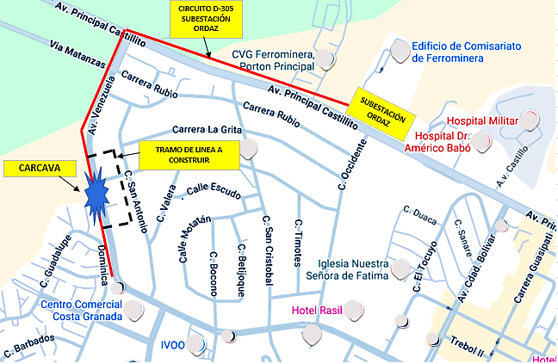
DESCRIPCION DEL PROYECTO
PROYECTO DE REUBICACIÓN Y REHABILITACIÓN CORRECTIVA DEL CIRCUITO D-305 (S/E ORDAZ). LA INTERVENCIÓN BUSCA ELIMINAR UN TRAMO VULNERABLE QUE ATRAVIESA UNA CÁRCAVA, CUYAS EROSIÓN Y DESLIZAMIENTO POR LLUVIAS CONTINUAS PROVOCAN EL ARRASTRE DE LA POSTEADURA Y FALLAS RECURRENTES. EL ALCANCE CONSISTE EN LA CONSTRUCCIÓN DE 610 METROS LINEALES DE NUEVA LÍNEA AÉREA Y LA COLOCACIÓN DE DOS (02) ESTRUCTURAS FUERA DEL ÁREA DE RIESGO.
ALCANCE DEL PROYECTO
PRINCIPALES ACCIONES A EJECUTAR: 1. COLOCACIÓN DE LÍNEA AÉREA EN MEDIA TENSIÓN. (610 ML). 2. COLOCACIÓN DE ESTRUCTURAS EN MEDIA TENSIÓN (02 ESTRUCTURAS). 3. TODO EL HERRAJE REQUERIDO PARA ESTOS MONTAJES.
IMPACTO PARA EL SEN
ESTE PROYECTO ES CRÍTICO PARA LA INTEGRIDAD FÍSICA Y LA SEGURIDAD DEL SISTEMA. SE ELIMINARÁ EL RIESGO OPERACIONAL INMINENTE DE COLAPSO TOTAL DE LA POSTEADURA CAUSADO POR EL DESLIZAMIENTO PROGRESIVO DE LA CÁRCAVA, MITIGANDO ASÍ LAS FALLAS FUTURAS EN EL CIRCUITO D-305 Y GARANTIZANDO LA SEGURIDAD PÚBLICA EN EL ÁREA AFECTADA.
NÙMERO DE FAMILIAS BENEFICIADAS
3,600
PERIODO DE EJECUCIÓN | LAPSO DE EJECUCION (EN MESES) | INICIO | FIN
 | 1 | 2026-03-03 | 2026-04-03
MONTO DE INVERSION ($) | 21,250.00 | FUENTE DE FINANCIAMIENTO |  | 2025 | 2026 | 2027 | 2028 | 2029 | 2030 | 2031
 |  |  |  |  | X
OBSERVACIONES
EL TRAMO DEL CIRCUITO HA SUFRIDO FALLAS PREVIAS Y DERRUMBES PARCIALES POR LA INESTABILIDAD DE LA CÁRCAVA. A PESAR DE LAS OPERACIONES DE REPARACIÓN QUE REALIZA LA ALCALDÍA DE CARONÍ, LA SOLUCIÓN DE FONDO PARA GARANTIZAR LA CONFIABILIDAD Y LA CONTINUIDAD DEL SERVICIO DEL D-305 ES LA REUBICACIÓN PERMANENTE Y DESVÍO DE ESTE TRAMO DE LÍNEA.

FICHA PROYECTO Nº 13
PRTSEN 2025-2031
PRT-ESTADO-NNN
PRT-BOLIVAR-13
ESTADO | MUNICIPIO | DIRECCION |  | SITUACION ACTUAL DEL PROYECTO | FASE DEL PROYECTO | TIPO DE INSTALACIÓN | NOMBRE DE LA INSTALACIÓN | NIVEL DE TENSIÓN | UNIDAD DE MEDIDA ( MVA, MW, km) | CAPACIDAD KM o MVAR
BOLIVAR | CARONI | INTERCEPCIÓN ENTRE LA AVENIDA LAS ÁMERICAS CON LA CARRERA CARUACHI, PUERTO ORDAZ, PARROQUIA UNIVERSIDAD. |  | CON INGENIERIA DE DETALLE | POR EJECUTAR | CIRCUITO | CIRCUITOS D-805 SUBESTACIÓN ORDAZ Y EL D-1305 SUBESTACIÓN LOS OLIVOS | 13.8 | KM | 0.300
NOMBRE DEL PROYECTO |  |  |  | FOTOGRAFIA
CONSTRUCCIÓN DE TRAMO DE LÍNEA PARA INTERCONEXIÓN DEL CIRCUITO D-1305 DE LA SUBESTACIÓN LOS OLIVOS CON EL CIRCUITO D-805 DE LA SUBESTACIÓN ORDAZ. |  |  |  | 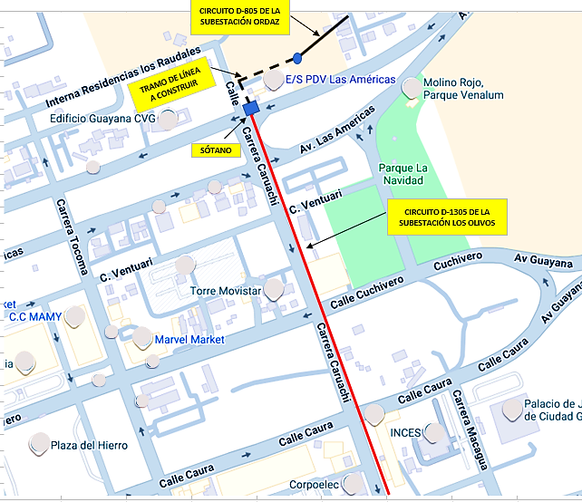
DESCRIPCION DEL PROYECTO
PROYECTO DE ADECUACIÓN OPERACIONAL, REPOTENCIACIÓN Y MEJORA DE MALLA MEDIANTE LA CONSTRUCCIÓN DE UN TRAMO DE INTERCONEXIÓN ENTRE EL CIRCUITO D-805 (S/E ORDAZ) Y EL D-1305 (S/E LOS OLIVOS). LA OBRA INCLUYE EL CAMBIO DE CONDUCTOR Nº 2/0 POR ARVIDAL 4/0 Y EL REEMPLAZO DE CRUCETAS DE MADERA POR ACERO GALVANIZADO. LA LONGITUD DEL TRAMO ES DE 0.3 KM (300 METROS), CON LA FINALIDAD DE RESTAURAR LA CONFIABILIDAD Y GARANTIZAR EL SUMINISTRO A SECTORES DONDE OPERAN CLÍNICAS Y CENTROS COMERCIALES VULNERABLES A LAS FALLAS DEL CIRCUITO D-805.
ALCANCE DEL PROYECTO
PRINCIPALES ACCIONES A EJECUTAR: 1.- CONSTRUCCIÓN DE UN TRAMO DE LÍNEA EN MEDIA TENSIÓN. 2.- COLOCACIÓN DE ESTRUCTURAS DOBLES DE 37 PIES. 3.- CAMBIO DE CONDUCTOR ARVIDAL #2/0 POR CONDUCTOR ARVIDAL #4/0. 4.- SUSTITUCIÓN DE CRUCETAS DE MADERA POR CRUCETAS DE ACERO GALVANIZADO. 5.- COLOCACIÓN DE SECCIONADORES.
IMPACTO PARA EL SEN
ESTE PROYECTO DE MODERNIZACIÓN ES ESENCIAL PARA PREVENIR INTERRUPCIONES Y OPTIMIZAR EL RENDIMIENTO DE LA RED DE DISTRIBUCIÓN. LA INTERCONEXIÓN D-805/D-1305 CREA REDUNDANCIA INTER-SUBESTACIÓN, MITIGANDO EL RIESGO DE FALLAS CRÍTICAS. ASIMISMO, LA REPOTENCIACIÓN Y EL CAMBIO A CRUCETAS DE ACERO GALVANIZADO MEJORAN LA CAPACIDAD Y LA INTEGRIDAD ESTRUCTURAL DEL SISTEMA, ASEGURANDO EL CUMPLIMIENTO DE LAS NORMATIVAS VIGENTES.
NÙMERO DE FAMILIAS BENEFICIADAS
4,500
PERIODO DE EJECUCIÓN | LAPSO DE EJECUCION (EN MESES) | INICIO | FIN
 | 1 | 2028-03-03 | 2028-04-03
MONTO DE INVERSION ($) | 35,358.75 | FUENTE DE FINANCIAMIENTO |  | 2025 | 2026 | 2027 | 2028 | 2029 | 2030 | 2031
 |  |  |  |  | X
OBSERVACIONES
LA INTERVENCIÓN ES NECESARIA DEBIDO A LAS CONTINUAS FALLAS QUE VIENE PRESENTANDO EL CIRCUITO D-805, CONSIDERADO ACTUALMENTE UN PUNTO CRÍTICO DE LA RED. LA CONSTRUCCIÓN DE ESTE ENLACE DE RESPALDO CON EL CIRCUITO D-1305 (S/E LOS OLIVOS) PERMITIRÁ LA TRANSFERENCIA INMEDIATA DE CARGA Y PROPORCIONARÁ RESPALDO OPERACIONAL INTER-SUBESTACIÓN, GARANTIZANDO LA CONTINUIDAD DEL SUMINISTRO A LOS SECTORES VULNERABLES.

FICHA PROYECTO Nº 14
PRTSEN 2025-2031
PRT-ESTADO-NNN
PRT-BOLIVAR-14
ESTADO | MUNICIPIO | DIRECCION |  | SITUACION ACTUAL DEL PROYECTO | FASE DEL PROYECTO | TIPO DE INSTALACIÓN | NOMBRE DE LA INSTALACIÓN | NIVEL DE TENSIÓN | UNIDAD DE MEDIDA ( MVA, MW, km) | CAPACIDAD KM o MVAR
BOLIVAR | CARONI | CARRERA ROMA, ALTA VISTA SUR Y CARRERA NEKUIMA, ALTA VISTA NORTE, PUERTO ORDAZ, PARROQUIA UNIVERSIDAD. |  | CON INGENIERIA DE DETALLE | POR EJECUTAR | CIRCUITO | CIRCUITO D-905 SUBESTACIÓN LOS OLIVOS | 13.8 | KM | 1.000
NOMBRE DEL PROYECTO |  |  |  | FOTOGRAFIA
CONSTRUCCIÓN DE LÍNEA AÉREA DESDE LA BARRA 2 COMO RESPALDO AL CIRCUITO D -905 DE LA SUBESTACIÓN LOS OLIVOS |  |  |  | 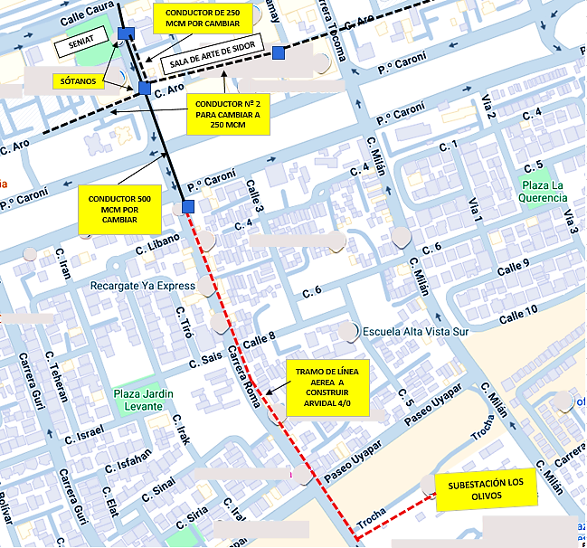
DESCRIPCION DEL PROYECTO
PROYECTO DE ADECUACIÓN OPERACIONAL Y REHABILITACIÓN DEL CIRCUITO D-905 (S/E LOS OLIVOS). EL OBJETIVO ES ELIMINAR UN PUNTO CRÍTICO DE FALLA SUBTERRÁNEO MEDIANTE LA CONSTRUCCIÓN DE TRAMO MIXTO (SUBTERRÁNEO-AÉREO-SUBTERRÁNEO). LA LÍNEA INICIA DESDE LA BARRA N° 02 (D-905), ASCIENDE AÉREAMENTE POR LA TRONCAL PRINCIPAL Y DESCENDERÁ NUEVAMENTE EN LA AVENIDA PASEO CARONÍ. EL ALCANCE TAMBIÉN INCLUYE EL CAMBIO DE UN TRAMO ADICIONAL DE CONDUCTOR SUBTERRÁNEO DETERIORADO DE 500 MCM Y OTRO DE 250 MCM.
ALCANCE DEL PROYECTO
PRINCIPALES ACCIONES A EJECUTAR: 1.- CONSTRUCCIÓN DE LÍNEA AÉREA EN MEDIA TENSIÓN. 2.- COLOCACIÓN DE ESTRUCTURAS Y POSTE DE MEDIA TENSIÓN. 3.- COLOCAR SECCIONADORES, PARARRAYOS Y CORTACORRIENTES. 4.- INSTALACIÓN DE BAJANTES CON TODOS SUS ACCESORIOS. 5.- COLOCACIÓN DE HERRAJES AÉREOS Y CONEXIONES PREMOLDIADAS. 6,- CAMBIO DE CONDUCTOR DE 250 MCM EN SUBTERRÁNEO. 7,- CAMBIO DE CONDUCTOR DE 500 MCM EN SUBTERRÁNEO.
IMPACTO PARA EL SEN
LA RED DE DISTRIBUCIÓN ELÉCTRICA ACTUAL PRESENTA UN DESGASTE SIGNIFICATIVO EN SUS COMPONENTES, AFECTANDO LA CALIDAD DEL SERVICIO Y AUMENTANDO EL RIESGO DE FALLAS CRÍTICAS. LA MODERNIZACIÓN DE ESTE SISTEMA ES ESENCIAL PARA PREVENIR INTERRUPCIONES, OPTIMIZAR EL RENDIMIENTO DE LA RED Y ASEGURAR EL CUMPLIMIENTO DE LAS NORMATIVAS VIGENTES EN MATERIA DE DISTRIBUCIÓN ELÉCTRICA.
NÙMERO DE FAMILIAS BENEFICIADAS
9,376
PERIODO DE EJECUCIÓN | LAPSO DE EJECUCION (EN MESES) | INICIO | FIN
 | 2 | 2026-08-01 | 2026-09-30
MONTO DE INVERSION ($) | 157,308.75 | FUENTE DE FINANCIAMIENTO |  | 2025 | 2026 | 2027 | 2028 | 2029 | 2030 | 2031
 |  |  |  |  | X
OBSERVACIONES
LA MODERNIZACIÓN DEL SISTEMA ES ESENCIAL PARA PREVENIR INTERRUPCIONES Y OPTIMIZAR EL RENDIMIENTO DE LA RED. ESTE ABORDAJE MITIGARÁ EL RIESGO ASOCIADO A LAS FALLAS POR DETERIORO DE CABLES EN EL TRAMO, RESTABLECIENDO LA CONFIABILIDAD DEL CIRCUITO TRONCAL D-905 Y ASEGURANDO EL CUMPLIMIENTO DE LAS NORMATIVAS VIGENTES.

FICHA PROYECTO Nº 15
PRTSEN 2025-2031
PRT-ESTADO-NNN
PRT-BOLIVAR-15
ESTADO | MUNICIPIO | DIRECCION |  | SITUACION ACTUAL DEL PROYECTO | FASE DEL PROYECTO | TIPO DE INSTALACIÓN | NOMBRE DE LA INSTALACIÓN | NIVEL DE TENSIÓN | UNIDAD DE MEDIDA ( MVA, MW, km) | CAPACIDAD KM o MVAR
BOLIVAR | CARONI | PASEO UYAPAR, ENTRANDO ALTA VISTA SUR, CALLES 3, 4 Y 5, ALTA VISTA SUR, PUERTO ORDAZ, PARROQUIA UNIVERSIDAD. |  | CON INGENIERIA DE DETALLE | POR EJECUTAR | CIRCUITO | CIRCUITO D-305 Y EL CIRCUITO D-905 SUBESTACIÓN LOS OLIVOS | 13.8 | KM | 3.100
NOMBRE DEL PROYECTO |  |  |  | FOTOGRAFIA
CONSTRUCCIÓN DE LÍNEA AÉREA DESDE EL CIRCUITO D-305 PARA EL RESPALDO DEL CIRCUITO D-905 DE LA SUBESTACIÓN LOS OLIVOS. |  |  |  | 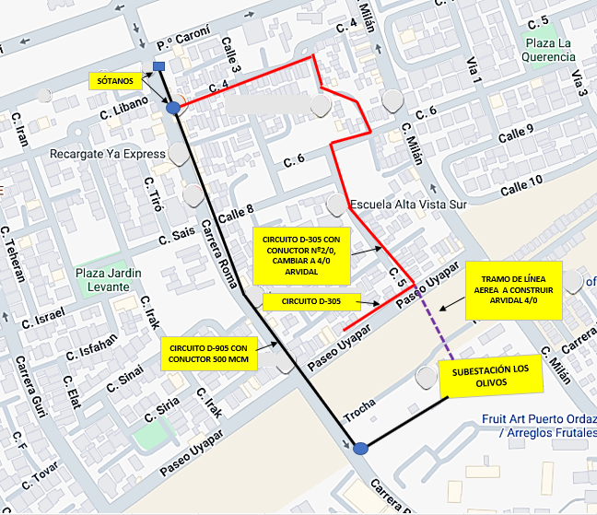
DESCRIPCION DEL PROYECTO
PROYECTO DE ADECUACIÓN OPERACIONAL Y REPOTENCIACIÓN DEL CIRCUITO D-905 (S/E LOS OLIVOS). LA INTERVENCIÓN CONSISTE EN LA CONSTRUCCIÓN DE UN TRAMO DE LÍNEA AÉREA DESDE LA SUBESTACIÓN LOS OLIVOS HASTA UNA ESTRUCTURA DEL CIRCUITO D-305 PARA ESTABLECER UN RESPALDO OPERACIONAL AL CIRCUITO D-905, QUE ACTUALMENTE PRESENTA NUMEROSAS FALLAS. EL ALCANCE INCLUYE EL REEMPLAZO DEL CONDUCTOR ARVIDAL Nº 2/0 EXISTENTE POR UN CONDUCTOR ARVIDAL 4/0, CON EL FIN DE INCREMENTAR LA CAPACIDAD DE CARGA.
ALCANCE DEL PROYECTO
PRINCIPALES ACCIONES A EJECUTAR: 1.- CONSTRUCCIÓN DE LÍNEA EN MEDIA TENSIÓN CON CONDUCTOR ARVIDAL # 4/0. 2.- INSTALACIÓN DE UNA ESTRUCTURA DOBLES Y UNA ESTRUCTURA SIMPLE AMBAS DE 37 PIES DE ALTURA. 3.- REEMPLAZO DE CONDUCTOR ARVIDAL #2/0 A CONDUCTOR ARVIDAL #4/0. 4.- INSTALACIÓN DE BAJANTE DE 13,8 KV CON COPAS TERMINALES TIPO EXTERIOR PARA CONEXIÓN A RED SUBTERRÁNEA. 5.- COLOCACIÓN DE TODO EL HERRAJE CORRESPONDIENTE.
IMPACTO PARA EL SEN
ESTE PROYECTO ES RELEVANTE PARA ELIMINAR EL DETERIORO OPERACIONAL QUE AFECTA EL CIRCUITO D-905, EL PRINCIPAL ALIMENTADOR DE LA PARTE CENTRAL DE ALTA VISTA NORTE. LA REPOTENCIACIÓN DE CONDUCTOR ARVIDAL Nº 2/0 A 4/0 MITIGARÁ EL RIESGO DE FALLAS CRÍTICAS Y LA SOBRECARGA, RESTABLECIENDO LA CONFIABILIDAD DEL SERVICIO. ESTO ES ESENCIAL PARA OPTIMIZAR EL RENDIMIENTO DE LA RED Y ASEGURAR EL CUMPLIMIENTO DE LAS NORMATIVAS VIGENTES EN UNA ZONA COMERCIAL Y RESIDENCIAL DE ALTO IMPACTO.
NÙMERO DE FAMILIAS BENEFICIADAS
9,376
PERIODO DE EJECUCIÓN | LAPSO DE EJECUCION (EN MESES) | INICIO | FIN
 | 2 | 2028-04-01 | 2028-05-30
MONTO DE INVERSION ($) | 139,427.50 | FUENTE DE FINANCIAMIENTO |  | 2025 | 2026 | 2027 | 2028 | 2029 | 2030 | 2031
 |  |  |  |  |  |  | X
OBSERVACIONES
EL CIRCUITO D-905 (S/E LOS OLIVOS) PRESENTA UN DETERIORO AVANZADO EN SU TRONCAL PRINCIPAL QUE COMPROMETE EL SUMINISTRO EN LA PARTE CENTRAL DE ALTA VISTA NORTE. LA CONSTRUCCIÓN DEL TRAMO DE LÍNEA Y EL AUMENTO DE CONDUCTOR (2/0 A 4/0) SON IMPRESCINDIBLES PARA GARANTIZAR EL RESPALDO Y LA ESTABILIDAD OPERACIONAL DEL CIRCUITO Y MANTENER LA CONTINUIDAD DEL SERVICIO EN EL SECTOR.

FICHA PROYECTO Nº 16
PRTSEN 2025-2031
PRT-ESTADO-NNN
PRT-BOLIVAR-16
ESTADO | MUNICIPIO | DIRECCION |  | SITUACION ACTUAL DEL PROYECTO | FASE DEL PROYECTO | TIPO DE INSTALACIÓN | NOMBRE DE LA INSTALACIÓN | NIVEL DE TENSIÓN | UNIDAD DE MEDIDA ( MVA, MW, km) | CAPACIDAD KM o MVAR
BOLIVAR | CARONI | CARRERA ROMA, CALLE FILIPINAS CON CALLE CEILAN, ALTA VISTA SUR, FRENTE A LA CHURUATA, PUERTO ORDAZ, PARROQUIA UNIVERSIDAD. |  | CON INGENIERIA DE DETALLE | POR EJECUTAR | CIRCUITO | CIRCUITO D-105 Y CIRCUITO D-705 DE LA SUBESTACIÓN LOS OLIVOS | 13.8 | KM | 4.000
NOMBRE DEL PROYECTO |  |  |  | FOTOGRAFIA
CONSTRUCCIÓN DE LÍNEA AÉREA DESDE EL CIRCUITO D-105 PARA RESPALDAR EL D-705 DE LA SUBESTACIÓN LOS OLIVOS |  |  |  | 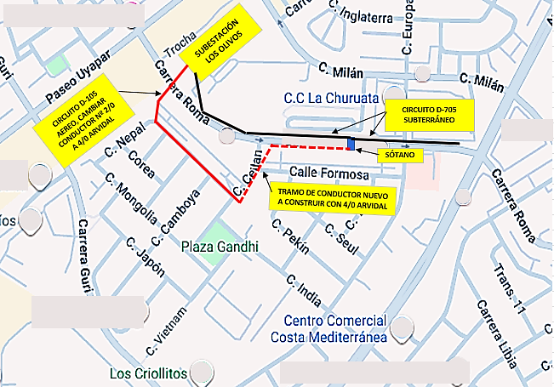
DESCRIPCION DEL PROYECTO
PROYECTO DE ADECUACIÓN OPERACIONAL Y REPOTENCIACIÓN PARA MEJORA DE LA CONFIABILIDAD Y CAPACIDAD DE RESPALDO EN LA SUBESTACIÓN LOS OLIVOS. LA INTERVENCIÓN ABORDA DOS PUNTOS CLAVE: 1) LA CONSTRUCCIÓN DE UN NUEVO TRAMO DE LÍNEA AÉREA PARA INTERCONECTAR LOS CIRCUITOS D-105 Y D-705. 2) EL REEMPLAZO DEL CONDUCTOR DEL CIRCUITO D-105, MIGRANDO DE CALIBRE Nº 2/0 A 4/0, PARA INCREMENTAR SU CAPACIDAD DE CARGA.
ALCANCE DEL PROYECTO
PRINCIPALES ACCIONES A EJECUTAR: 1.- REEMPLAZO DE CONDUCTOR ARVIDAL #2/0 POR CONDUCTOR ARVIDAL #4/0. 2.- INSTALACIÓN DE UN )01) POSTE DE 37 PIES DE ALTURA. 3.- INSTALACIÓN DE BAJANTE DE 13,8 KV CON COPAS TERMINALES TIPO EXTERIOR PARA CONEXIÓN A RED SUBTERRÁNEA. 4.- COLOCACIÓN DE TODO EL HERRAJE CORRESPONDIENTE.
IMPACTO PARA EL SEN
LA MODERNIZACIÓN DEL SISTEMA ES ESENCIAL PARA PREVENIR INTERRUPCIONES Y OPTIMIZAR EL RENDIMIENTO DE LA RED. LA REPOTENCIACIÓN DEL CIRCUITO D-105 PERMITE CREAR EL RESPALDO NECESARIO PARA MITIGAR EL RIESGO DE FALLA CRÍTICA ASOCIADO AL CIRCUITO D-705, CUYA LÍNEA SE ENCUENTRA DAÑADA. LA INTERCONEXIÓN MEJORA LA FLEXIBILIDAD OPERACIONAL Y LA CAPACIDAD DE RESPALDO DEL SISTEMA, ASEGURANDO EL CUMPLIMIENTO DE LAS NORMATIVAS VIGENTES.
NÙMERO DE FAMILIAS BENEFICIADAS
2,500
PERIODO DE EJECUCIÓN | LAPSO DE EJECUCION (EN MESES) | INICIO | FIN
 | 2 | 2028-06-01 | 2028-07-30
MONTO DE INVERSION ($) | 119,017.50 | FUENTE DE FINANCIAMIENTO |  | 2025 | 2026 | 2027 | 2028 | 2029 | 2030 | 2031
 |  |  |  |  |  |  | X
OBSERVACIONES
ESTE PROYECTO ABORDA UNA NECESIDAD OPERACIONAL DOBLE: LA FALLA CRÍTICA DEL CIRCUITO D-705 Y LA INSUFICIENTE CAPACIDAD DEL D-105 PARA ASUMIR SU CARGA. EL REEMPLAZO DEL CONDUCTOR (2/0 A 4/0) EN EL D-105 ES UN REQUISITO INDISPENSABLE PARA UN RESPALDO SEGURO Y CONFIABLE, GARANTIZANDO LA CONTINUIDAD DEL SERVICIO.

FICHA PROYECTO Nº 17
PRTSEN 2025-2031
PRT-ESTADO-NNN
PRT-BOLIVAR-17
ESTADO | MUNICIPIO | DIRECCION |  | SITUACION ACTUAL DEL PROYECTO | FASE DEL PROYECTO | TIPO DE INSTALACIÓN | NOMBRE DE LA INSTALACIÓN | NIVEL DE TENSIÓN | UNIDAD DE MEDIDA ( MVA, MW, km) | CAPACIDAD KM o MVAR
BOLIVAR | CARONI | CARRERA CHURUM - MERÚ INTERSECCIÓN CON PASEO UYAPAR, PASANDO POR EL HOSPITAL UYAPAR, PUERTO ORDAZ, PARROQUIA UNIVERSIDAD. |  | CON INGENIERIA DE DETALLE | POR EJECUTAR | CIRCUITO | CIRCUITO D-705 SUBESTACIÓN LOS OLIVOS | 13.8 | KM | 1.677
NOMBRE DEL PROYECTO |  |  |  | FOTOGRAFIA
CONSTRUCCIÓN DE LÍNEA AÉREA DESDE LA SALIDA DEL CIRCUITO D-705 ASOCIADO A LA SUBESTACIÓN LOS OLIVOS 115/13,8 kV HASTA LAS INMEDIACIONES DE MUNDO DE SONRISAS. |  |  |  | 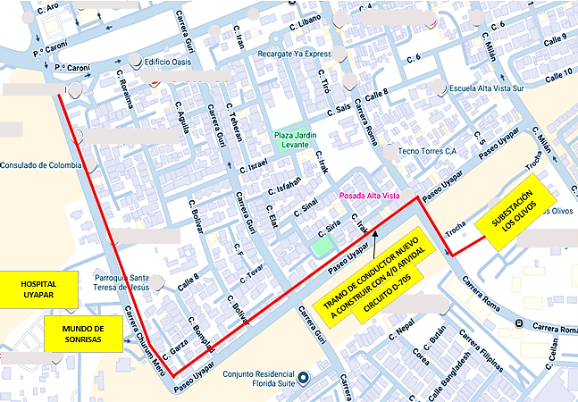
DESCRIPCION DEL PROYECTO
PROYECTO DE EXPANSIÓN Y ADECUACIÓN DE LA RED PARA LA CONFIABILIDAD DE CARGAS CRÍTICAS. CONSISTE EN LA CONSTRUCCIÓN DE UNA NUEVA LÍNEA AÉREA DE MEDIA TENSIÓN (13,8 KV) CON CONDUCTOR ARVIDAL 4/0 AWG, CUBRIENDO UNA LONGITUD TOTAL DE 1.677 METROS LINEALES. LA LÍNEA INICIARÁ DESDE LA SUBESTACIÓN LOS OLIVOS Y TENDRÁ COMO DESTINO FINAL EL CENTRO DE ATENCIÓN ESPECIALIZADA MUNDO DE SONRISAS, MEDIANTE LA INSTALACIÓN DE POSTEADURA Y PROTECCIONES.
ALCANCE DEL PROYECTO
PRINCIPALES ACCIONES A EJECUTAR: 1.-CONSTRUCCIÓN DE LÍNEA AÉREA EN MEDIA TENSIÓN CON CONDUCTOR ARVIDAL 4/0 (1.677 METROS LINEALES). 2. -INSTALACIÓN DE POSTES DE MEDIA TENSIÓN DE 37, 40 Y 45 PIES DE ALTURA. 3.-COLOCACIÓN DE PROTECCIONES (SECCIONADORES, CORTACORRIENTES Y PARARRAYOS). 4.-TODO EL HERRAJE REQUERIDO PARA ESTOS MONTAJES.
IMPACTO PARA EL SEN
ESTE PROYECTO ES ESTRATÉGICO Y DE ALTO IMPACTO SOCIAL AL GARANTIZAR LA CONTINUIDAD Y LA CONFIABILIDAD DEL SUMINISTRO ELÉCTRICO A CARGAS VITALES DE SALUD, ESPECÍFICAMENTE AL HOSPITAL UYAPAR Y MUNDO DE SONRISAS. LA OBRA ES ESENCIAL PARA PREVENIR INTERRUPCIONES, OPTIMIZAR EL RENDIMIENTO DE LA RED TRONCAL Y ASEGURAR EL CUMPLIMIENTO DE LAS NORMATIVAS VIGENTES DE CALIDAD Y SERVICIO EN CENTROS HOSPITALARIOS DE LA COMUNIDAD.
NÙMERO DE FAMILIAS BENEFICIADAS
3,750
PERIODO DE EJECUCIÓN | LAPSO DE EJECUCION (EN MESES) | INICIO | FIN
 | 2 | 2026-02-01 | 2026-03-30
MONTO DE INVERSION ($) | 86,156.25 | FUENTE DE FINANCIAMIENTO |  | 2025 | 2026 | 2027 | 2028 | 2029 | 2030 | 2031
 |  |  |  |  | X
OBSERVACIONES
LA CONSTRUCCIÓN DE ESTA LÍNEA ES UN PROYECTO DE ALTA PRIORIDAD SOCIAL Y ESTRATÉGICA. EL SUMINISTRO GARANTIZADO DE ENERGÍA ELÉCTRICA AL HOSPITAL UYAPAR Y A MUNDO DE SONRISAS ES IMPRESCINDIBLE PARA MANTENER LA ATENCIÓN A LA COMUNIDAD DE CIUDAD GUAYANA Y EVITAR RIESGOS OPERACIONALES EN CENTROS VITALES DE SALUD.

FICHA PROYECTO Nº 18
PRTSEN 2025-2031
PRT-ESTADO-NNN
PRT-BOLIVAR-18
ESTADO | MUNICIPIO | DIRECCION |  | SITUACION ACTUAL DEL PROYECTO | FASE DEL PROYECTO | TIPO DE INSTALACIÓN | NOMBRE DE LA INSTALACIÓN | NIVEL DE TENSIÓN | UNIDAD DE MEDIDA ( MVA, MW, km) | CAPACIDAD KM o MVAR
BOLIVAR | CARONI | CARRERA MILÁN, CARRERA ESPAÑA, SECTOR LOS OLIVOS, PUERTO ORDAZ, PARROQUIA UNIVERSIDAD. |  | CON INGENIERIA DE DETALLE | POR EJECUTAR | CIRCUITO | CIRCUITO D-1905 SUBESTACIÓN LOS OLIVOS | 13.8 | KM | 15.000
NOMBRE DEL PROYECTO |  |  |  | FOTOGRAFIA
MEJORAS EN EL CIRCUITO D-1905 EN 13,8 KV ASOCIADO A LA SUBESTACIÓN LOS OLIVOS |  |  |  | 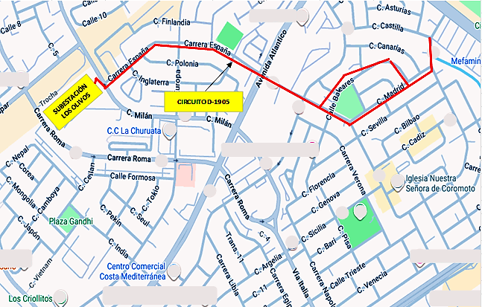
DESCRIPCION DEL PROYECTO
PROYECTO DE REHABILITACIÓN Y ADECUACIÓN DE COMPONENTES DEL CIRCUITO D-1905 (S/E LOS OLIVOS, 13,8 KV). LA INTERVENCIÓN CONSISTE EN LA REPOSICIÓN Y SUSTITUCIÓN INTEGRAL DE ELEMENTOS DETERIORADOS, FALTANTES U OBSOLETOS (POSTES, CRUCETAS, AISLADORES, CONECTORES Y PROTECCIONES). ESTO ES CON LA FINALIDAD DE ELIMINAR FALLAS RECURRENTES Y RESTABLECER LA CONFIABILIDAD OPERACIONAL DEL ALIMENTADOR.
ALCANCE DEL PROYECTO
PRINCIPALES ACCIONES A EJECUTAR: 1.- SUSTITUCIÓN DE UN (01) POSTE DE 37 PIES DE ALTURA EN MEDIA TENSIÓN. 2.- SUSTITUCIÓN DE SECCIONADORES, CORTA CORRIENTE Y PARARRAYOS. 3.- REMPLAZO DE CONECTORES. 4.- CAMBIO DE CRUCETAS. 5.- REMPLAZO DE ISLADORES.
IMPACTO PARA EL SEN
ESTA REHABILITACIÓN ES ESENCIAL PARA ELIMINAR EL DESGASTE OPERACIONAL QUE AFECTA LOS COMPONENTES DE PROTECCIÓN Y CONTROL, MITIGANDO EL RIESGO DE FALLAS CRÍTICAS Y PROLONGADAS. LA INTERVENCIÓN RESTABLECERÁ LA CONFIABILIDAD DEL SUMINISTRO EN EL AMPLIO SECTOR DE ALTA VISTA NORTE, OPTIMIZANDO EL RENDIMIENTO DE LA RED Y ASEGURANDO EL CUMPLIMIENTO DE LAS NORMATIVAS VIGENTES.
NÙMERO DE FAMILIAS BENEFICIADAS
3,750
PERIODO DE EJECUCIÓN | LAPSO DE EJECUCION (EN MESES) | INICIO | FIN
 | 2 | 2028-08-01 | 2028-09-30
MONTO DE INVERSION ($) | 85,332.50 | FUENTE DE FINANCIAMIENTO |  | 2025 | 2026 | 2027 | 2028 | 2029 | 2030 | 2031

OBSERVACIONES
ES NECESARIO REALIZAR LAS MEJORAS AL CIRCUITO D-1905 POR SUMINISTRAR ENERGÍA A UN AMPLIO SECTOR RESIDENCIAL Y COMERCIAL DE ALTA VISTA NORTE. UNA INSPECCIÓN TÉCNICA CONFIRMÓ LA NECESIDAD URGENTE DE SUSTITUIR ELEMENTOS DAÑADOS, AISLADORES Y PROTECCIONES PARA MANTENER LA CONFIABILIDAD Y EVITAR LA VULNERABILIDAD EN LA LÍNEA.

FICHA PROYECTO Nº 19
PRTSEN 2025-2031
PRT-ESTADO-NNN
PRT-BOLIVAR-19
ESTADO | MUNICIPIO | DIRECCION |  | SITUACION ACTUAL DEL PROYECTO | FASE DEL PROYECTO | TIPO DE INSTALACIÓN | NOMBRE DE LA INSTALACIÓN | NIVEL DE TENSIÓN | UNIDAD DE MEDIDA ( MVA, MW, km) | CAPACIDAD KM o MVAR
BOLIVAR | CARONI | CARRERA MILÁN, SECTOR LOS OLIVOS, PUERTO ORDAZ, PARROQUIA UNIVERSIDAD. |  | CON INGENIERIA DE DETALLE | POR EJECUTAR | CIRCUITO | CIRCUITO D-2005 SUBESTACIÓN LOS OLIVOS | 13.8 | KM | 17.000
NOMBRE DEL PROYECTO |  |  |  | FOTOGRAFIA
MEJORAS EN EL CIRCUITO D-2005 EN 13,8KV ASOCIADO A LA SUBESTACIÓN LOS OLIVOS. |  |  |  | 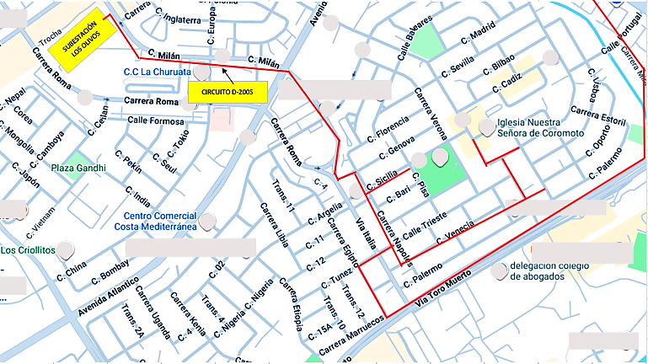
DESCRIPCION DEL PROYECTO
PROYECTO DE REHABILITACIÓN Y ADECUACIÓN OPERACIONAL DEL CIRCUITO D-2005 (S/E LOS OLIVOS, 13,8 KV). LA INTERVENCIÓN BUSCA RESTABLECER LA CONFIABILIDAD Y CAPACIDAD OPERACIONAL DE LA LÍNEA DE MEDIA TENSIÓN MEDIANTE LA REPOSICIÓN INTEGRAL DE COMPONENTES DE PROTECCIÓN, CONTROL Y ESTRUCTURA FALTANTES, DETERIORADOS U OBSOLETOS.
ALCANCE DEL PROYECTO
PRINCIPALES ACCIONES A EJECUTAR: 1.- SUSTITUCIÓN DE UN (01) POSTE DE 37 PIES EN MEDIA TENSIÓN. 2.- SUSTITUCIÓN DE SECCIONADORES, CORTA CORRIENTES Y PARARRAYOS. 3.- REMPLAZO DE CONECTORES. 4.- CAMBIO DE CRUCETAS. 5.- REMPLAZO DE ISLADORES.
IMPACTO PARA EL SEN
ESTE PROYECTO ES ESENCIAL PARA PREVENIR INTERRUPCIONES Y OPTIMIZAR EL RENDIMIENTO DE LA RED EN EL SECTOR LOS OLIVOS. LA REPOSICIÓN DE COMPONENTES MITIGARÁ EL RIESGO DE FALLAS CRÍTICAS Y RESTABLECERÁ LA CONFIABILIDAD DEL SUMINISTRO EN EL ÁREA DE INFLUENCIA, QUE CUBRE CARGAS VITALES Y ESTRATÉGICAS COMO EL IVSS MÓDULO LOS OLIVOS, EL CDI, LA ESTACIÓN POLICIAL, Y CENTROS DE ABASTECIMIENTO Y COMBUSTIBLE.
NÙMERO DE FAMILIAS BENEFICIADAS
3,750
PERIODO DE EJECUCIÓN | LAPSO DE EJECUCION (EN MESES) | INICIO | FIN
 | 2 | 2028-10-01 | 2028-11-30
MONTO DE INVERSION ($) | 89,486.25 | FUENTE DE FINANCIAMIENTO |  | 2025 | 2026 | 2027 | 2028 | 2029 | 2030 | 2031
 |  |  |  |  |  |  | X
OBSERVACIONES
ES NECESARIO REALIZAR LAS MEJORAS AL CIRCUITO D-2005 YA QUE SUMINISTRA A UN AMPLIO Y CRÍTICO SECTOR DE ALTA VISTA NORTE. UNA INSPECCIÓN TÉCNICA DETALLADA CONFIRMÓ LA NECESIDAD URGENTE DE SUSTITUIR LOS ELEMENTOS DAÑADOS Y LAS PROTECCIONES OBSOLETAS PARA MANTENER LA CONFIABILIDAD DE LA LÍNEA.

FICHA PROYECTO Nº 20
PRTSEN 2025-2031
PRT-ESTADO-NNN
PRT-BOLIVAR-20
ESTADO | MUNICIPIO | DIRECCION |  | SITUACION ACTUAL DEL PROYECTO | FASE DEL PROYECTO | TIPO DE INSTALACIÓN | NOMBRE DE LA INSTALACIÓN | NIVEL DE TENSIÓN | UNIDAD DE MEDIDA ( MVA, MW, km) | CAPACIDAD KM o MVAR
BOLIVAR | CARONI | CARRERA MILÁN INTERSECCIÓN CON AVENIDA PASEO CARONÍ Y CARRERA CARUACHI, FRENTE SEDE PRINCIPAL DE CORPOELEC, PUERTO ORDAZ, PARROQUIA UNIVERSIDAD. |  | CON INGENIERIA DE DETALLE | POR EJECUTAR | CIRCUITO | CIRCUITO D-1805 SUBESTACIÓN LOS OLIVOS | 13.8 | KM | 1.800
NOMBRE DEL PROYECTO |  |  |  | FOTOGRAFIA
CONSTRUCCIÓN DE LÍNEA SUBTERRÁNEA PARA EL SUMINISTRO DE ENERGÍA ELÉCTRICA AL HOSPITAL DE LOS TRABAJADORES DE GUAYANA “JOSE GREGORIO HERNÁNDEZ”. |  |  |  | 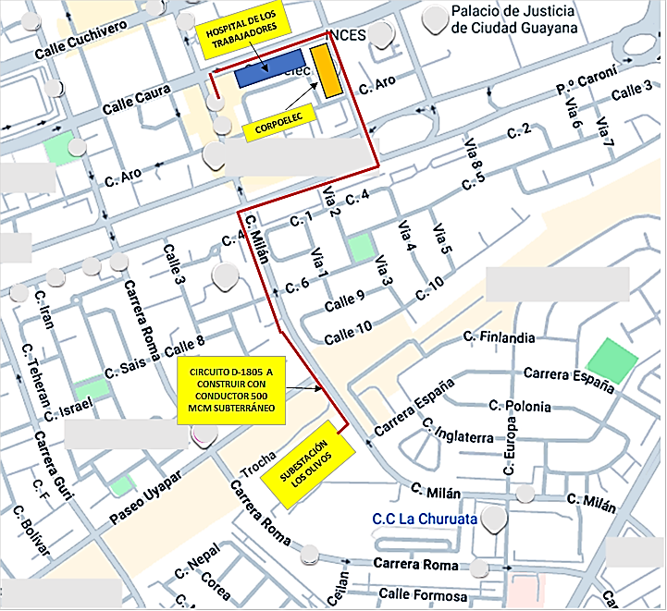
DESCRIPCION DEL PROYECTO
PROYECTO DE RECONSTRUCCIÓN Y ADECUACIÓN DE CIRCUITO SUBTERRÁNEO. LA OBRA CONSISTE EN LA RECONSTRUCCIÓN DEL ALIMENTADOR D-1805 (S/E LOS OLIVOS) MEDIANTE EL RETIRO DE CABLEADO DAÑADO Y LA INSTALACIÓN DE UN NUEVO CONDUCTOR DE 500 MCM (13,8 KV), APROVECHANDO LAS BANCADAS Y SÓTANOS EXISTENTES. EL OBJETIVO ES GARANTIZAR EL SUMINISTRO CONFIABLE AL HOSPITAL JOSÉ GREGORIO HERNÁNDEZ Y DESCARGAR EL CIRCUITO D-1205.
ALCANCE DEL PROYECTO
PRINCIPALES ACCIONES A EJECUTAR: 1.- RETIRO DE CABLEADO DAÑADOS Y LIMPIEZA DE LOS DUCTOS DE LA BANCADA EXISTENTE. 2.- SUMINISTRO Y COLOCACIÓN DE CABLE DE 500 MCM POR LA BANCADA EXISTENTE. 3.- SUMINISTRO Y COLOCACIÓN DE CONEXIONES PREMOLDEADOS EN LÍNEA NUEVA. 4.- SUSTITUCIÓN Y COLOCACIÓN DE INTERRUPTORES NUEVOS, NECESARIOS PARA REALIZAR LAS MANIOBRAS DE RESPALDO.
IMPACTO PARA EL SEN
ESTE PROYECTO TIENE UN ALTO IMPACTO SOCIAL Y ESTRATÉGICO AL GARANTIZAR UN SUMINISTRO CONFIABLE Y EFECTIVO AL HOSPITAL DE LOS TRABAJADORES “JOSÉ GREGORIO HERNÁNDEZ”, VITAL PARA LA ATENCIÓN DE SALUD DE LOS TRABAJADORES DE CVG Y SUS FILIALES. LA OBRA TAMBIÉN OPTIMIZA EL RENDIMIENTO DE LA RED TRONCAL AL DESCARGAR EL CIRCUITO D-1205, MINIMIZANDO EL RIESGO DE FALLAS CRÍTICAS POR SOBRECARGA EN ESA ZONA.
NÙMERO DE FAMILIAS BENEFICIADAS
5,200
PERIODO DE EJECUCIÓN | LAPSO DE EJECUCION (EN MESES) | INICIO | FIN
 | 3 | 2026-10-01 | 2026-12-20
MONTO DE INVERSION ($) | 2,388,218.91 | FUENTE DE FINANCIAMIENTO |  | 2025 | 2026 | 2027 | 2028 | 2029 | 2030 | 2031
 |  |  |  |  | X
OBSERVACIONES
PROYECTO DE INTERVENCIÓN NECESARIA POR UNA DOBLE RAZÓN OPERACIONAL Y SOCIAL: 1) GARANTIZAR EL SUMINISTRO ELÉCTRICO ININTERRUMPIDO AL HOSPITAL DE LOS TRABAJADORES "JOSÉ GREGORIO HERNÁNDEZ". 2) MITIGAR LA SOBRECARGA Y EL RIESGO DE FALLA ASOCIADO AL CIRCUITO D-1205, EL CUAL ACTUALMENTE SUMINISTRA LA CARGA DEL HOSPITAL.

FICHA PROYECTO Nº 21
PRTSEN 2025-2031
PRT-ESTADO-NNN
PRT-BOLIVAR-21
ESTADO | MUNICIPIO | DIRECCION |  | SITUACION ACTUAL DEL PROYECTO | FASE DEL PROYECTO | TIPO DE INSTALACIÓN | NOMBRE DE LA INSTALACIÓN | NIVEL DE TENSIÓN | UNIDAD DE MEDIDA ( MVA, MW, km) | CAPACIDAD KM o MVAR
BOLIVAR | CARONI | PASEO UYAPAR, AVENIDA PASEO CARONÍ, AVENIDA NORTE SUR I, AVENIDA PASEO LAS ÁMERICAS, CALLE LOS RAUDALES, SECTOR ALTA VISTA, PUERTO ORDAZ, PARROQUIA UNIVERSIDAD. |  | CON INGENIERIA DE DETALLE | POR EJECUTAR | CIRCUITO | CIRCUITO D-205 SUBESTACIÓN LOS OLIVOS | 13.8 | KM | 6.000
NOMBRE DEL PROYECTO |  |  |  | FOTOGRAFIA
MEJORAS EN EL CIRCUITO D-205 PERTENECIENTE A LA SUBESTACIÓN LOS OLIVOS. |  |  |  | 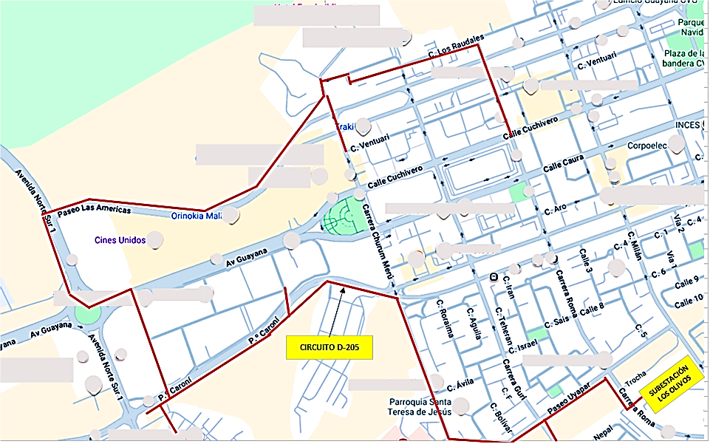
DESCRIPCION DEL PROYECTO
PROYECTO DE REHABILITACIÓN INTEGRAL Y REPOTENCIACIÓN DEL CIRCUITO D-205 (S/E LOS OLIVOS). LA INTERVENCIÓN BUSCA ELIMINAR LOS PUNTOS CRÍTICOS DE LA LÍNEA MEDIANTE EL CAMBIO DE UN TRAMO DE CONDUCTOR (Nº 2/0 A 4/0) Y LA SUSTITUCIÓN DE COMPONENTES ELÉCTRICOS, DE PROTECCIÓN Y ESTRUCTURALES DAÑADOS O FALTANTES. ASIMISMO, EL ALCANCE INCLUYE LA INSTALACIÓN DE NUEVOS SISTEMAS DE PUESTA A TIERRA PARA OPTIMIZAR LA OPERACIÓN Y SEGURIDAD DEL SISTEMA.
ALCANCE DEL PROYECTO
PRINCIPALES ACCIONES A EJECUTAR: 1.- CAMBIO DE UN TRAMO DE CONDUCTOR DE Nº 2/0 A 4/0. 2,- SUSTITUCIÓM DE UNA ESTRUCTURA DE 37 PIES EN MEDIA TENSIÓN. 3.- SUSTITUCIÓN DE SECCIONADORES, CORTACORRIENTES Y PARARRAYOS. 4.- REMPLAZO DE CONECTORES. 5.- CAMBIO DE CRUCETAS Y REMPLAZO DE AISLADORES.
IMPACTO PARA EL SEN
ES NECESARIO REALIZAR LAS MEJORAS A ESTE CIRCUITO YA QUE SUMINISTRA A UN AMPLIO Y ESTRATÉGICO SECTOR DE ALTA VISTA NORTE. LA INSPECCIÓN CONFIRMÓ LA NECESIDAD DE CAMBIAR ELEMENTOS DAÑADOS, PROTECCIONES Y REPOTENCIAR TRAMOS DE LÍNEA (2/0 A 4/0) PARA ELIMINAR LOS PUNTOS CRÍTICOS Y GARANTIZAR LA CONFIABILIDAD OPERACIONAL DEL CIRCUITO.
NÙMERO DE FAMILIAS BENEFICIADAS
5,625
PERIODO DE EJECUCIÓN | LAPSO DE EJECUCION (EN MESES) | INICIO | FIN
 | 1 | 2028-03-01 | 2028-03-30
MONTO DE INVERSION ($) | 98,242.50 | FUENTE DE FINANCIAMIENTO |  | 2025 | 2026 | 2027 | 2028 | 2029 | 2030 | 2031
 |  |  |  |  |  |  | X
OBSERVACIONES
ES NECESARIO REALIZAR LAS MEJORAS A ESTE CIRCUITO YA QUE SUMINISTRA A UN AMPLIO SECTOR DE ALTA VISTA NORTE Y EN INSPECCIÓN REALIZADA SE DETERMINÓ LA NECESIDAD DE CAMBIARLE ELEMENTOS DAÑADOS, PROTECCIONES Y TRAMOS DE LÍNEAS QUE CREAN PUNTOS CRITICOS

FICHA PROYECTO Nº 22
PRTSEN 2025-2031
PRT-ESTADO-NNN
PRT-BOLIVAR-22
ESTADO | MUNICIPIO | DIRECCION |  | SITUACION ACTUAL DEL PROYECTO | FASE DEL PROYECTO | TIPO DE INSTALACIÓN | NOMBRE DE LA INSTALACIÓN | NIVEL DE TENSIÓN | UNIDAD DE MEDIDA ( MVA, MW, km) | CAPACIDAD KM o MVAR
BOLIVAR | CARONI | CALLE LOS RAUDALES, FRENTE A LOS CONJUNTOS RESIDENCIALES LOS RAUDALES Y CHURUM – MERÚ, HASTA LA LAS E/S PDV LAS AMÉRICAS, PUERTO ORDAZ, PARROQUIA UNIVERSIDAD. |  | CON INGENIERIA DE DETALLE | POR EJECUTAR | CIRCUITO | CIRCUITO D-705 DE UNARE Y CIRCUITO D-1305 DE LOS OLIVOS | 13.8 | KM | 0.650
NOMBRE DEL PROYECTO |  |  |  | FOTOGRAFIA
CONSTRUCCIÓN DE LÍNEA DEL D-705 DE LA SUBESTACIÓN UNARE, CON EL CIRCUITO D-1305 ASOCIADO A LA SUBESTACIÓN LOS OLIVOS |  |  |  | 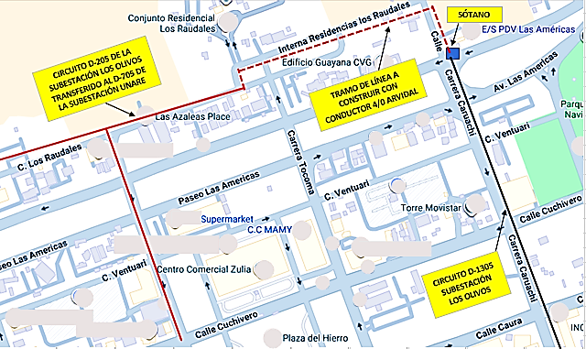
DESCRIPCION DEL PROYECTO
PROYECTO DE ADECUACIÓN OPERACIONAL, REPOTENCIACIÓN Y MEJORA DE LA CONFIABILIDAD INTER-SUBESTACIÓN. LA INTERVENCIÓN CONSISTE EN LA CONSTRUCCIÓN DE UN TRAMO DE LÍNEA AÉREA PARA INTERCONECTAR LOS CIRCUITOS D-705 (S/E UNARE) Y D-1305 (S/E LOS OLIVOS), CON EL FIN DE GARANTIZAR RESPALDO. ESTA ADECUACIÓN INCLUYE LA REPOTENCIACIÓN DEL CONDUCTOR (DE CALIBRE Nº 2 A ARVIDAL 4/0) PARA ELIMINAR CUELLOS DE BOTELLA, Y LA REUBICACIÓN DE UN TRAMO QUE ACTUALMENTE ESTÁ UBICADO DENTRO DE UN LOCAL PRIVADO.
ALCANCE DEL PROYECTO
PRINCIPALES ACCIONES A EJECUTAR: 1.- SUMINISTRO Y COLOCACIÓN DE CONDUCTOR ARVIDAL 4/0. 2.- SUMINISTRO Y COLOCACIÓN DE ESTRUCTURAS Y POSTES DE MEDIA TENSIÓN. 3.- SUMINISTRO Y COLOCACIÓN DE PARARRAYOS, CORTACORRIENTES Y SECCIONADORES. 4.- INSTALACIÓN DE BAJANTE DE 13,8 KV CON COPAS TERMINALES TIPO EXTERIOR PARA CONEXIÓN A RED SUBTERRÁNEA. 5.- SUMINISTRO Y COLOCACIÓN DE TODOS LOS HERRAJES CORRESPONDIENTES.
IMPACTO PARA EL SEN
ESTE PROYECTO ES ESENCIAL PARA PREVENIR INTERRUPCIONES Y OPTIMIZAR EL RENDIMIENTO DE LA RED, MITIGANDO EL RIESGO DE FALLAS CRÍTICAS. LA OBRA ELIMINA LA VULNERABILIDAD Y LA REPOTENCIACIÓN CORRIGE EL CUELLO DE BOTELLA TÉCNICO, MIENTRAS QUE LA INTERCONEXIÓN GARANTIZA EL RESPALDO OPERACIONAL ENTRE LAS SUBESTACIONES UNARE Y LOS OLIVOS, MEJORANDO LA CONFIABILIDAD DEL SERVICIO ELÉCTRICO.
NÙMERO DE FAMILIAS BENEFICIADAS
1,500
PERIODO DE EJECUCIÓN | LAPSO DE EJECUCION (EN MESES) | INICIO | FIN
 | 1 | 2028-04-03 | 2028-05-03
MONTO DE INVERSION ($) | 107,484.90 | FUENTE DE FINANCIAMIENTO |  | 2025 | 2026 | 2027 | 2028 | 2029 | 2030 | 2031
 |  |  |  |  |  |  | X
OBSERVACIONES
ESTE PROYECTO ES DE ALTA PRIORIDAD POR LA CONCURRENCIA DE TRES RIESGOS: 1) TÉCNICO, DEBIDO A QUE EL CONDUCTOR Nº 2 CREA UN CUELLO DE BOTELLA Y SOBRECARGA. 2) DE SEGURIDAD, POR LA INSTALACIÓN DE UN TRAMO DENTRO DE INSTALACIONES PRIVADAS. 3) OPERACIONAL, YA QUE LA CONSTRUCCIÓN SERVIRÁ DE ENLACE DE RESPALDO CON EL CIRCUITO D-1305, MEJORANDO LA CONFIABILIDAD DEL D-705.

FICHA PROYECTO Nº 23
PRTSEN 2025-2031
PRT-ESTADO-NNN
PRT-BOLIVAR-23
ESTADO | MUNICIPIO | DIRECCION |  | SITUACION ACTUAL DEL PROYECTO | FASE DEL PROYECTO | TIPO DE INSTALACIÓN | NOMBRE DE LA INSTALACIÓN | NIVEL DE TENSIÓN | UNIDAD DE MEDIDA ( MVA, MW, km) | CAPACIDAD KM o MVAR
BOLIVAR | CARONI | INTERSECCIÓN AVENIDA LAS AMÉRICA CON LA CARRERA CHURUM - MERÚ, ALTAVISTA NORTE, PUERTO ORDAZ, PARROQUIA UNIVERSIDAD. |  | CON INGENIERIA DE DETALLE | POR EJECUTAR | CIRCUITO | CIRCUITO D-205 SUBESTACIÓN LOS OLIVOS | 13.8 | KM | 0.200
NOMBRE DEL PROYECTO |  |  |  | FOTOGRAFIA
CONSTRUCCIÓN DE TRAMO DE LÍNEA SUBTERRÁNEO DEL CIRCUITO D-205 DESDE UN SÓTANO EN LA AVENIDA PASEO LAS AMÉRICAS CON CARRERA CHURUM MERÚ, HASTA LA CALLE VENTUARI |  |  |  | 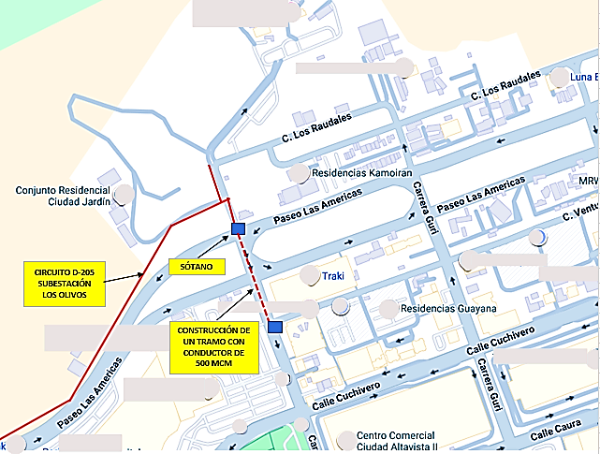
DESCRIPCION DEL PROYECTO
PROYECTO DE REPOTENCIACIÓN Y RECONSTRUCCIÓN PARCIAL DEL CIRCUITO D-205 (S/E LOS OLIVOS). LA INTERVENCIÓN BUSCA AUMENTAR LA CAPACIDAD DE CARGA MEDIANTE LA SUSTITUCIÓN DE CONDUCTOR SUBTERRÁNEO DE 250 MCM POR 500 MCM. LA OBRA CONSISTE EN LA CONSTRUCCIÓN DE UN NUEVO TRAMO DE LÍNEA SUBTERRÁNEA QUE INICIA EN LA AVENIDA PASEO LAS AMÉRICAS/CARRERA CHURUM MERÚ Y FINALIZA EN LA CALLE VENTUARI, CON EL FIN DE GARANTIZAR RESPALDO OPERACIONAL Y CONFIABILIDAD.
ALCANCE DEL PROYECTO
PRINCIPALES ACCIONES A EJECUTAR: 1.- LIMPIEZA Y ADECUACIÓN DE DUCTOS EN BANCADAS EXISTENTES. 2.- CONSTRUCCIÓN DE UN TRAMO DE LÍNEA SUBTERRÁNEA EN MEDIA TENSIÓN 3.- CAMBIO DE CONDUCTOR DE 250 MCM POR CONDUCTOR 500 MCM. 4.- SUMINISTRO Y COLOCACIÓN DE MATERIALES Y EMPALMES PREMOLDEADOS.
IMPACTO PARA EL SEN
ESTA INTERVENCIÓN ES ESTRATÉGICA Y DE ALTA RENTABILIDAD OPERACIONAL. LA OBRA MEJORARÁ SIGNIFICATIVAMENTE LA CAPACIDAD DE CARGA DEL CIRCUITO D-205 Y REDUCIRÁ LA FRECUENCIA DE FALLAS EN LA ZONA. LA REHABILITACIÓN ES TÉCNICA Y OPERATIVAMENTE NECESARIA PARA GARANTIZAR UN SUMINISTRO ELÉCTRICO CONFIABLE, SEGURO Y ADECUADO AL CRECIMIENTO FUTURO DE LA DEMANDA EN SU ÁREA DE INFLUENCIA.
NÙMERO DE FAMILIAS BENEFICIADAS
1,500
PERIODO DE EJECUCIÓN | LAPSO DE EJECUCION (EN MESES) | INICIO | FIN
 | 1 | 2028-03-01 | 2028-03-30
MONTO DE INVERSION ($) | 52,781.25 | FUENTE DE FINANCIAMIENTO |  | 2025 | 2026 | 2027 | 2028 | 2029 | 2030 | 2031
 |  |  |  |  |  |  | X
OBSERVACIONES
EL CIRCUITO D-205 ES UN ALIMENTADOR CRÍTICO DE RUTA MIXTA (AÉREO/SUBTERRÁNEO) EN ALTA VISTA NORTE. SE REQUIERE LA CONSTRUCCIÓN DEL NUEVO TRAMO SUBTERRÁNEO (AV. LAS AMÉRICAS/CARRERA CHURUN MERÚ A CALLE VENTUARI) PARA CREAR UNA RUTA ALTERNATIVA QUE PERMITA EL RESPALDO DEL SECTOR, ADEMÁS DE REFORZAR EL TRAMO CON CONDUCTOR DE 500 MCM PARA ELIMINAR CUELLOS DE BOTELLA EN LA LÍNEA.

FICHA PROYECTO Nº 24
PRTSEN 2025-2031
PRT-ESTADO-NNN
PRT-BOLIVAR-24
ESTADO | MUNICIPIO | DIRECCION |  | SITUACION ACTUAL DEL PROYECTO | FASE DEL PROYECTO | TIPO DE INSTALACIÓN | NOMBRE DE LA INSTALACIÓN | NIVEL DE TENSIÓN | UNIDAD DE MEDIDA ( MVA, MW, km) | CAPACIDAD KM o MVAR
BOLIVAR | CARONI | INTERSECCIÓN AVENIDA LAS AMÉRICAS CON LA CARRERA NEKUIMA, HASTA LA CALLE VENTUARI, ALTAVISTA NORTE, PUERTO ORDAZ, PARROQUIA UNIVERSIDAD. |  | CON INGENIERIA DE DETALLE | POR EJECUTAR | CIRCUITO | CIRCUITO D-205 SUBESTACIÓN LOS OLIVOS | 13.8 | KM | 0.200
NOMBRE DEL PROYECTO |  |  |  | FOTOGRAFIA
CONSTRUCCIÓN DE UN TRAMO LÍNEA SUBTERRÁNEA DEL CIRCUITO D-205, DESDE UN SÓTANO EN LA AVENIDA PASEO LAS AMÉRICAS CON CARRERA NEKUIMA, HASTA LA CALLE VENTUARI |  |  |  | 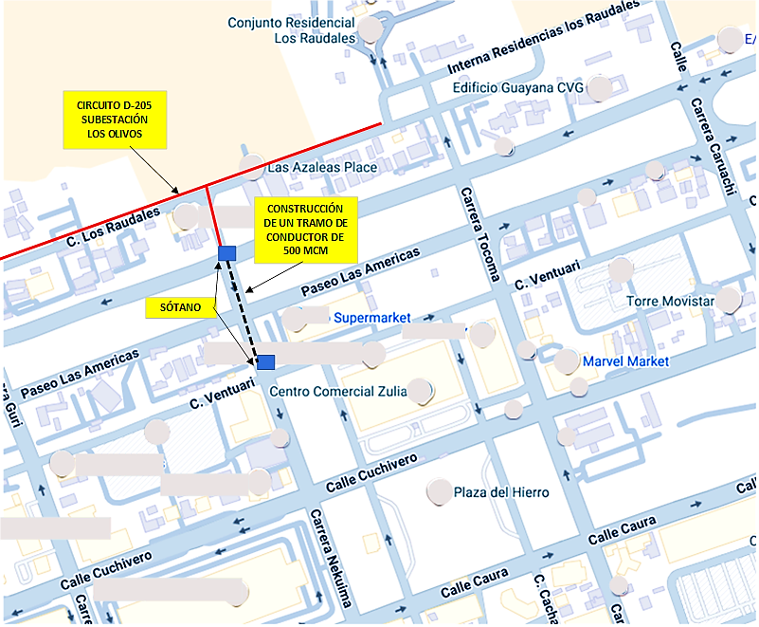
DESCRIPCION DEL PROYECTO
PROYECTO DE REHABILITACIÓN Y REPOTENCIACIÓN PARCIAL DEL CIRCUITO D-205 (S/E LOS OLIVOS). LA OBRA BUSCA ELIMINAR UN TRAMO SUBTERRÁNEO EN AVANZADO DETERIORO MEDIANTE LA CONSTRUCCIÓN DE UN NUEVO TRAMO CON CONDUCTOR DE MAYOR CAPACIDAD (500 MCM). EL TRAMO INICIA EN LA AVENIDA PASEO LAS AMÉRICAS/CARRERA NEKUIMA Y FINALIZA EN LA CALLE VENTUARI, INCLUYENDO LA INSTALACIÓN DE UN INTERRUPTOR DE CINCO VÍAS PARA MEJORAR LA GESTIÓN Y FLEXIBILIDAD DE CARGA.
ALCANCE DEL PROYECTO
PRINCIPALES ACCIONES A EJECUTAR: 1. SUMINISTRO YCOLOCACIÓN DE CONDUCTOR EN MEDIA TENSIÓN DE 500 MCM. 2. SUMINISTRO Y COLOCACIÓN DE MATERIALES Y EMPALMES PREMOLDEADOS. SUMINISTRO Y COLOCACIÓN DE INTERRUPTOR DE CINCO VÍAS
IMPACTO PARA EL SEN
ESTA INTERVENCIÓN ES PRIORITARIA PARA ELIMINAR EL AVANZADO DETERIORO PRESENTE EN LA RED SUBTERRÁNEA DEL CIRCUITO D-205, QUE COMPROMETE LA CALIDAD DEL SERVICIO Y AUMENTA EL RIESGO DE FALLAS. LA MODERNIZACIÓN ES ESENCIAL PARA PREVENIR INTERRUPCIONES, OPTIMIZAR EL RENDIMIENTO DE LA RED EN ALTA VISTA Y MEJORAR LA FLEXIBILIDAD OPERACIONAL GRACIAS AL NUEVO INTERRUPTOR DE CINCO VÍAS, ASEGURANDO EL CUMPLIMIENTO DE LAS NORMATIVAS VIGENTES.
NÙMERO DE FAMILIAS BENEFICIADAS
2,350
PERIODO DE EJECUCIÓN | LAPSO DE EJECUCION (EN MESES) | INICIO | FIN
 | 1 | 2028-04-01 | 2028-04-30
MONTO DE INVERSION ($) | 34,013.75 | FUENTE DE FINANCIAMIENTO |  | 2025 | 2026 | 2027 | 2028 | 2029 | 2030 | 2031
 |  |  |  |  |  |  | X
OBSERVACIONES
EL TRAMO SUBTERRÁNEO DEL CIRCUITO D-205 ENTRE LA AVENIDA LAS AMÉRICAS Y LA CALLE VENTUARI SE ENCUENTRA EN UN ESTADO DE AVANZADO DETERIORO, REQUIERIENDO SU INMEDIATO CAMBIO PARA EVITAR EL COLAPSO DEL SERVICIO. LA INSTALACIÓN DEL INTERRUPTOR DE CINCO VÍAS ES IMPRESCINDIBLE PARA AUMENTAR LA FLEXIBILIDAD OPERATIVA Y FACILITAR LAS MANIOBRAS DE TRANSFERENCIA DE CARGA EN CASO DE FALLA.

FICHA PROYECTO SSEE EL MANTECO
PRTSEN 2025-2031
PRT-ESTADO-NNN
PRT-BOLIVAR-5
ESTADO | MUNICIPIO | DIRECCION |  | SITUACION ACTUAL DEL PROYECTO | FASE DEL PROYECTO | TIPO DE INSTALACIÓN | NOMBRE DE LA INSTALACIÓN | NIVEL DE TENSIÓN | UNIDAD DE MEDIDA ( MVA, MW, km) | CAPACIDAD KM o MVAR
BOLIVAR | BOLIVARIANO DE ANGOSTURA | CERRO ALTAMIRA, EMPRESA FERROMINERA DEL ORINOCO, SECTOR CIUDAD PIAR |  | EN PLANIFICACION | POR EJECUTAR | SUBESTACIÓN | EL MANTECO | 34.5 | KV | 5
NOMBRE DEL PROYECTO |  |  |  | FOTOGRAFIA
REHABILITACION SUBESTACIÓN EL MANTECO
DESCRIPCION DEL PROYECTO
COSNSTRUCION DE CASETA DE SERVICIOS AUXILIARES . REPARACION DE CERCADO PERIMETRAL. SUSTITUCION DE INTERRUPTOR B110 Y RECONECTADOR D205 CAMBIO DE TRANSFORMADOR DE POTENCIA PARA AUMENTO DE CAPACIDAD HASTA 10 MVA
ALCANCE DEL PROYECTO
RECUPERACION DE SUBESTACION EL MANTECO
IMPACTO PARA EL SEN
ASEGURARIA LA PROTECCION DEL TRANSFORMADOR DE POTENCIA Y LA MANIOBRABILIDAD DE LA RED, SE MEJORARIA LA CONFIABILIDAD Y CALIDAD DE SERVICIO
NÙMERO DE FAMILIAS BENEFICIADAS

PERIODO DE EJECUCIÓN | LAPSO DE EJECUCION (EN MESES) | INICIO | FIN
 | 12
MONTO DE INVERSION ($) | 1458090 | FUENTE DE FINANCIAMIENTO |  | 2025 | 2026 | 2027 | 2028 | 2029 | 2030 | 2031

OBSERVACIONES

FICHA PROYECTO SSEE CABELUM
PRTSEN 2025-2031
PRT-ESTADO-NNN
PRT-BOLIVAR-4
ESTADO | MUNICIPIO | DIRECCION | SITUACION ACTUAL DEL PROYECTO | FASE DEL PROYECTO | TIPO DE INSTALACIÓN | NOMBRE DE LA INSTALACIÓN | NIVEL DE TENSIÓN | UNIDAD DE MEDIDA ( MVA, MW, km) | CAPACIDAD KM o MVAR
BOLIVAR | BOLIVARIANO DE ANGOSTURA | CIUDAD BOLÍVAR. FRENTE A LA EMPRESA CABELUM | EN PLANIFICACION | POR EJECUTAR | SUBESTACIÓN | CABELUM | 34.5 | KV | 16
NOMBRE DEL PROYECTO |  |  | FOTOGRAFIA
REHABILITACION SUBESTACIÓN CABELUM |  |  | 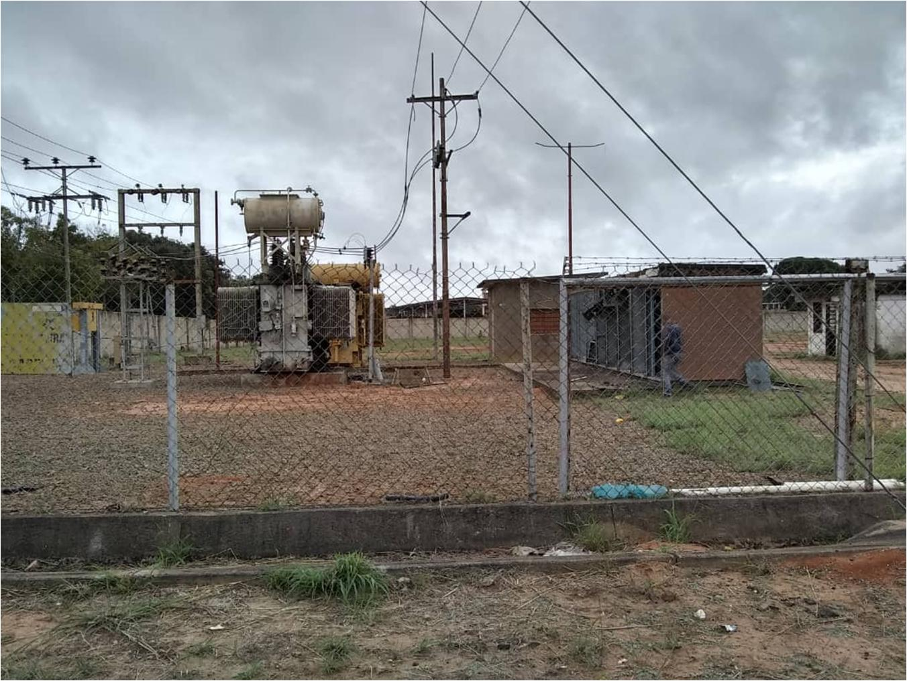
DESCRIPCION DEL PROYECTO
RECUPERACION TOTAL DE LA SUBESTACION . INTERRUPTORES, PROTECCIONES, CONTROL, SERVICIOS AUXILIARES , TRANSFORMADORES DE MEDIDA, MALLA DE TIERRA. SUBESTACION SUFRIO ROBOS Y VANDALISMO, CONSTRUCCION DE MURO PERIMETRAL Y CERCADO ELECTRICO
ALCANCE DEL PROYECTO
RECUPERACION DE SUBESTACION CABELUM
IMPACTO PARA EL SEN
CON LA MEJORA DE LA SUBESTACIÓN SE ASEGURARIA LA MANIOBRABILIDAD DE LA RED, LA PROTECCION ADECUADA DEL TRANSFORMADOR DE POTENCIA Y SE MEJORARIA LA CALIDAD DE SERVICIO
NÙMERO DE FAMILIAS BENEFICIADAS

PERIODO DE EJECUCIÓN | LAPSO DE EJECUCION (EN MESES) | INICIO
 | 12
MONTO DE INVERSION ($) | 6049373.2935 | FUENTE DE FINANCIAMIENTO | 2025 | 2026 | 2027 | 2028 | 2029 | 2030 | 2031

OBSERVACIONES

FICHA PROYECTO SSEE ANGOSTURITA
PRTSEN 2025-2031
PRT-ESTADO-NNN
PRT-BOLIVAR-3
ESTADO | MUNICIPIO | DIRECCION |  | SITUACION ACTUAL DEL PROYECTO | FASE DEL PROYECTO | TIPO DE INSTALACIÓN | NOMBRE DE LA INSTALACIÓN | NIVEL DE TENSIÓN | UNIDAD DE MEDIDA ( MVA, MW, km) | CAPACIDAD KM o MVAR
BOLIVAR | ANGOSTURA DEL ORINOCO | CIUDAD BOLÍVAR. AV. PERIMETRAL VIA PUENTE ANGOSTURA, CERCA DEL CRUCE URB. LOS PROCERES |  | EN PLANIFICACION | POR EJECUTAR | SUBESTACIÓN | ANGOSTURITA | 34.5 | KV | 25
NOMBRE DEL PROYECTO |  |  |  | FOTOGRAFIA
RECUPERACION SUBESTACIÓN ANGOSTURITA |  |  |  | 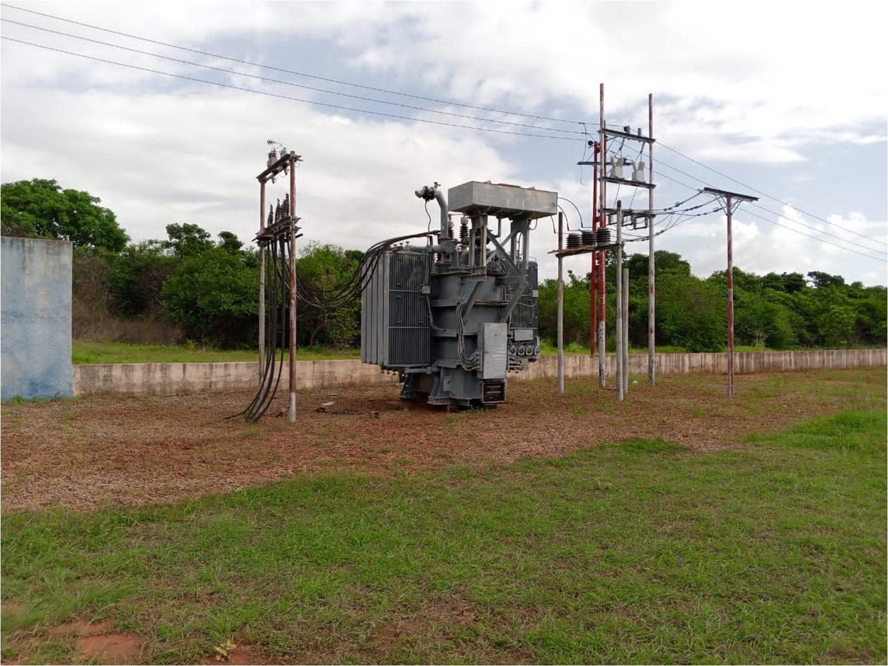
DESCRIPCION DEL PROYECTO
RECUPERACION TOTAL DE LA SUBESTACION . INTERRUPTORES, PROTECCIONES, CONTROL, SERVICIOS AUXILIARES , TRANSFORMADORES DE MEDIDA, MALLA DE TIERRA. SUBESTACION SUFRIO ROBOS Y VANDALISMO, CONSTRUCCION DE MURO PERIMETRAL Y CERCADO ELECTRICO
ALCANCE DEL PROYECTO
RECUPERACION SUBESTACION ANGOSTURITA
IMPACTO PARA EL SEN
MEJORA LA MANIOBRABILIDAD DE LA RED, LA PROTECCION ADECUADA DEL TRANSFORMADOR DE POTENCIA Y SE MEJORARIA LA CALIDAD DE SERVICIO
NÙMERO DE FAMILIAS BENEFICIADAS

PERIODO DE EJECUCIÓN | LAPSO DE EJECUCION (EN MESES) | INICIO | FIN
 | 12
MONTO DE INVERSION ($) | 5885109.8976 | FUENTE DE FINANCIAMIENTO |  | 2025 | 2026 | 2027 | 2028 | 2029 | 2030 | 2031

OBSERVACIONES

FICHA PROYECTO SSEE CIUDAD PIAR
PRTSEN 2025-2031
PRT-ESTADO-NNN
PRT-BOLIVAR-2
ESTADO | MUNICIPIO | DIRECCION |  | SITUACION ACTUAL DEL PROYECTO | FASE DEL PROYECTO | TIPO DE INSTALACIÓN | NOMBRE DE LA INSTALACIÓN | NIVEL DE TENSIÓN | UNIDAD DE MEDIDA ( MVA, MW, km) | CAPACIDAD KM o MVAR
BOLIVAR | BOLIVARIANO DE ANGOSTURA | CIUDAD PIAR. ENTRADA EMPRESA FERROMINERA DEL ORINOCO |  | EN PLANIFICACION | POR EJECUTAR | SUBESTACIÓN | CIUDAD PIAR | 34.5 | KV | 10
NOMBRE DEL PROYECTO |  |  |  | FOTOGRAFIA
RECUPERACION SUBESTACIÓN CIUDAD PIAR |  |  |  | 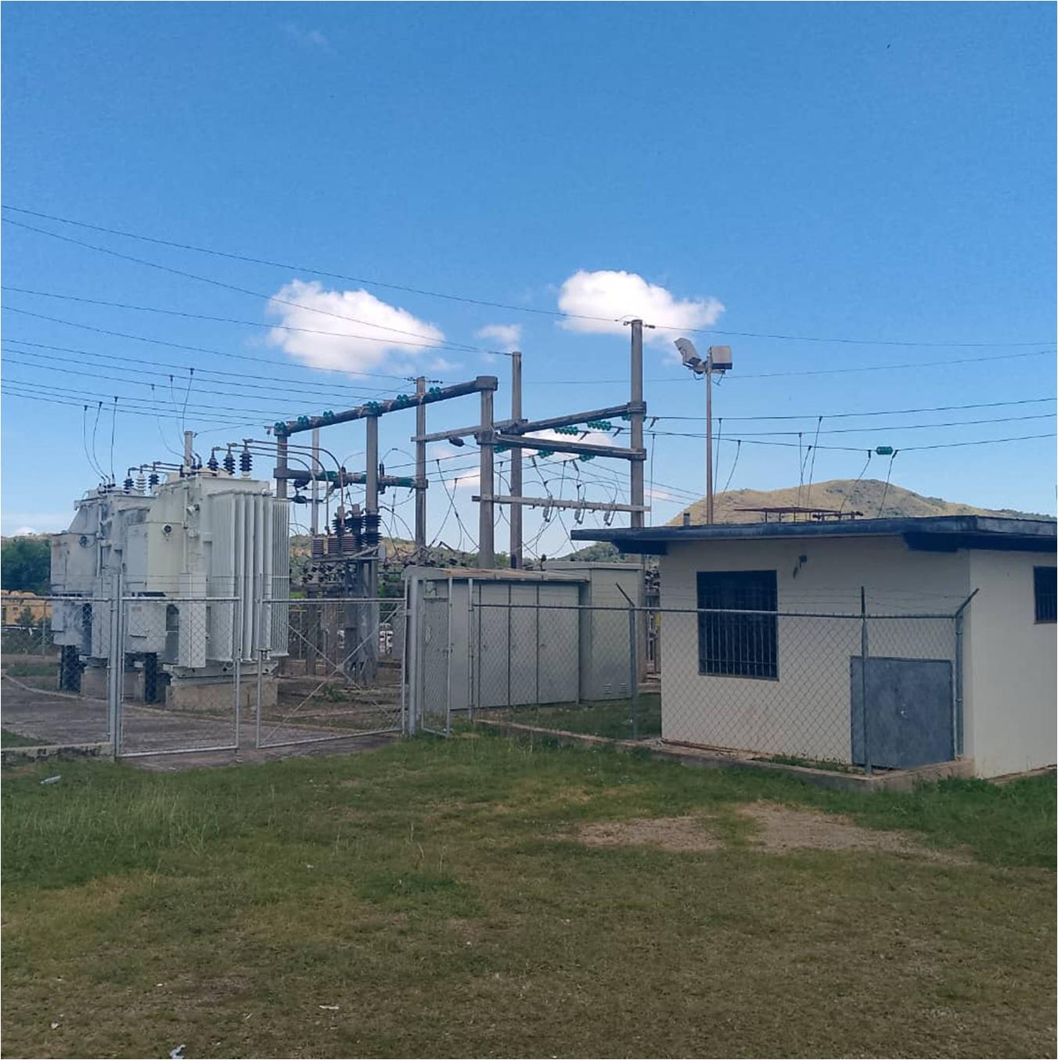
DESCRIPCION DEL PROYECTO
COMPRA E INSTALACION DE INTERRUPTOR PARA EL BANCO DE CONDENSADORES N° 2 COMPRA E INSTALCION DEL SISTEMA DE CONTROL DE LOS BANCOS DE CONDENSADORES INSTALACION DE AIRES ACONDIONADOS EN LA SALA DE CONTROL
ALCANCE DEL PROYECTO
COLOCAR EN SERVICIO EL BANCO DE CONDENSADORES N° 2 CON LA INSTALACION DEL INTERRUPTOR NORMALIZAR EL SISTEMA DE CONTROL DE LOS BANCOS DE CONDENSADORES CLIMATIZAR LA SALA DE CONTROL
IMPACTO PARA EL SEN
SE ASEGURARIA EL MEJOR CONTROL DE LAS TENSIONES DEL SISTEMA Y SE MEJORARIA LA CALIDAD DE SERVICIO A LA POBLACION( CIUDAD PIAR, LA QUINA, LA PARAGUA, EMPRESA FERROMINERA, ETC)
NÙMERO DE FAMILIAS BENEFICIADAS

PERIODO DE EJECUCIÓN | LAPSO DE EJECUCION (EN MESES) | INICIO | FIN
 | 2
MONTO DE INVERSION ($) | 332,850.00 | FUENTE DE FINANCIAMIENTO |  | 2025 | 2026 | 2027 | 2028 | 2029 | 2030 | 2031

OBSERVACIONES

PROYECTO SSEE ALTAMIRA
PRTSEN 2025-2031
PRT-ESTADO-NNN
PRT-BOLIVAR-1
ESTADO | MUNICIPIO | DIRECCION |  | SITUACION ACTUAL DEL PROYECTO | FASE DEL PROYECTO | TIPO DE INSTALACIÓN | NOMBRE DE LA INSTALACIÓN | NIVEL DE TENSIÓN | UNIDAD DE MEDIDA ( MVA, MW, km) | CAPACIDAD KM o MVAR
BOLIVAR | BOLIVARIANO DE ANGOSTURA | CERRO ALTAMIRA, EMPRESA FERROMINERA DEL ORINOCO, SECTOR CIUDAD PIAR |  | EN PLANIFICACION | POR EJECUTAR | SUBESTACIÓN | ALTAMIRA | 34.5 | KV | 5
NOMBRE DEL PROYECTO |  |  |  | FOTOGRAFIA
RECUPERACION SUBESTACIÓN ALTAMIRA |  |  |  | 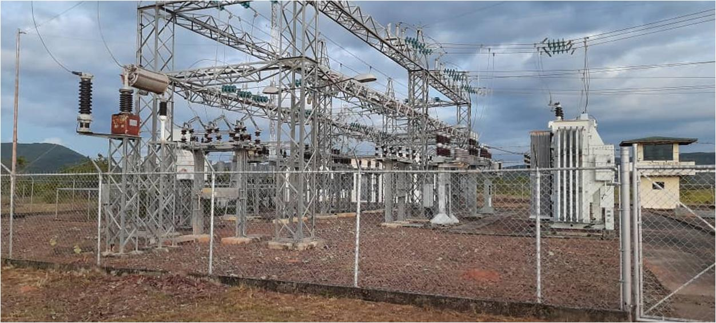
DESCRIPCION DEL PROYECTO
ESTUDIO DE ARMONICOS. CALCULO Y COMPRA DE 3 BANCOS DE CONDENSADORES Y DEL CONTROL AUTOMATICO DE LOS MISMOS, ADECUACION DE ESTRUCTRURAS A LOS NUEVOS BANCOS, INSTALACION Y PUESTA EN SERIVICIO DE LOS MISMOS MEJORAMIENTO Y REPARACIONES A SALA DE CONTROL Y SALA DE BATERIAS .(REPARACIONES DE VENTANAS Y COLOCACION DE VIDRIOS, PAREDES PINTURA. LUMINARIAS. INSTALACION DE NUEVO RECTIFICADOR. INSTALACION DE AIRES ACONDICIONADOS) CONSTRUCCION DE MURO PERIMETRAL CON CERCADO ELECTRICO
ALCANCE DEL PROYECTO
RECUPERAR LA SUBESTACIÓN ALTAMIRA, NORMALIZAR EL SISTEMA DE CONTROL DE TENSIONES. REPARACIONES A LA SALA DE CONTROL CONSTRUCCION DE MURO PERIMETRAL
IMPACTO PARA EL SEN
SE MEJORARIA LAS TENSIONES DEL SISTEMA, SE MEJORARIA LA CAPACIDAD DE ENTREGA DE SERVICIO EN LA RED, MEJORARIA LA CALIDAD DE SERVICIO PARA LA POBLACION Y EMPRESAS DEL MUNICIPIO BOLIVARIANO ANGOSTURA ( CIUDAD PIAR, LA QUINA, LA PARAGUA, EMPRESA FERROMINERA, ETC) SE MEJORARIA LA CONFIABILIDAD DE LA SUBESTACION
NÙMERO DE FAMILIAS BENEFICIADAS

PERIODO DE EJECUCIÓN | LAPSO DE EJECUCION (EN MESES) | INICIO | FIN
 | 6
MONTO DE INVERSION ($) | 594,888.63 | FUENTE DE FINANCIAMIENTO |  | 2025 | 2026 | 2027 | 2028 | 2029 | 2030 | 2031

OBSERVACIONES

